TV ABERTA
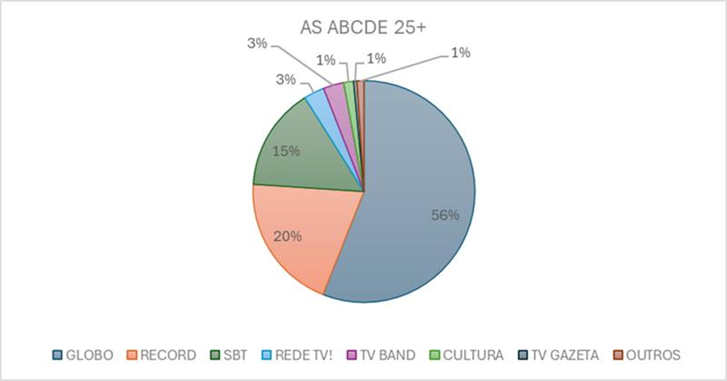
CLIENT: SABESP
CAMPAING: MÉDIO E BAIXO TIETÊ - ALTO E BAIXO PARANAPEMA
 |  |  |  |  |  |  |  |  |  |  |  |  |  |  |  |  |  |  |  |  |  |  |  |  |  |  |  |  |  | PLANNED
MARKET | CHANNEL | PROGRAMM | DAY | START TIME | END TIME | SEC |  |  |  |  | MARÇO |  |  |  |  |  |  |  |  |  |  |  |  | INS. | CUSTO TABELA UNITÁRIO (BRUTO) | DESC. % | CUSTO NEGOCIADO UNITÁRIO (BRUTO) | CUSTO TOTAL NEGOCIADO (BRUTO) | CUSTO TOTAL DESEMBOLSO SABESP | AUD. AS ABCDE 25+ | TRP | CPP | RESUMO
 |  |  |  |  |  |  | W | T | F | S | S | M | T | W | T | F | S | S | M | T | W | T | F
 |  |  |  |  |  |  | 25 | 26 | 27 | 28 | 1 | 2 | 3 | 4 | 5 | 6 | 7 | 8 | 9 | 10 | 11 | 12 | 13 |  |  |  |  |  |  |  |  |  | CHANNEL | FEVEREIRO |  | MARÇO

 |  |  |  |  |  |  |  |  |  |  |  |  |  |  |  |  |  |  |  |  |  |  |  |  |  |  |  |  |  |  |  |  |  | INS | INVESTIMENTO $ | INS | INVESTIMENTO $
BAURU | GLOBO | CALDEIRAO | SÁB | 16:15:00 | 18:40 | 30 |  |  |  | 1 |  |  |  |  |  |  | 1 |  |  |  |  |  |  | 2 | R$ 3,141.00 | 10% | R$ 2,826.90 | R$ 5,653.80 | R$ 4,523.04 | 5.6 | 11.2 | R$ 405 | TV GLOBO | 1 | R$ 2,261.52 | 1 | R$ 2,261.52 | TRUE
 |  | DOMINGAO COM HUCK | DOM | 15:00:00 | 17:40 | 30 |  |  |  |  | 1 |  |  |  |  |  |  | 1 |  |  |  |  |  | 2 | R$ 7,898.00 | 10% | R$ 7,108.20 | R$ 14,216.40 | R$ 11,373.12 | 8.6 | 17.1 | R$ 664 | TV GLOBO | 0 | R$ - | 2 | R$ 11,373.12 | TRUE
 |  | ENCONTRO | SEG-SÁB | 9:30:00 | 10:35 | 30 |  |  |  |  |  |  |  |  |  |  |  |  |  |  | 1 |  |  | 1 | R$ 1,779.00 | 10% | R$ 1,601.10 | R$ 1,601.10 | R$ 1,280.88 | 3.9 | 3.9 | R$ 329 | TV GLOBO | 0 | R$ - | 1 | R$ 1,280.88 | TRUE
 |  | JORNAL HOJE | SEG-SEX | 13:25:00 | 14:45 | 30 |  |  |  |  |  |  |  |  | 1 |  |  |  | 1 |  |  |  |  | 2 | R$ 3,555.00 | 10% | R$ 3,199.50 | R$ 6,399.00 | R$ 5,119.20 | 5.9 | 11.8 | R$ 432 | TV GLOBO | 0 | R$ - | 2 | R$ 5,119.20 | TRUE
 |  | JORNAL NACIONAL | SEG-SÁB | 20:30:00 | 21:20 | 30 |  | 1 |  |  |  |  |  |  |  |  |  |  |  |  |  |  |  | 1 | R$ 15,102.00 | 10% | R$ 13,591.80 | R$ 13,591.80 | R$ 10,873.44 | 13.1 | 13.1 | R$ 832 | TV GLOBO | 1 | R$ 10,873.44 | 0 | R$ - | TRUE
 |  | MAIS VOCE | SEG-SEX | 10:35:00 | 11:45 | 30 |  |  |  |  |  |  |  |  |  | 1 |  |  |  |  |  |  |  | 1 | R$ 2,091.00 | 10% | R$ 1,881.90 | R$ 1,881.90 | R$ 1,505.52 | 3.8 | 3.8 | R$ 397 | TV GLOBO | 0 | R$ - | 1 | R$ 1,505.52 | TRUE
 |  | MAIS VOCE | SEG-SEX | 10:35:00 | 11:45 | 30 |  |  | 1 |  |  |  |  |  |  |  |  |  |  |  |  |  |  | 1 | R$ 2,132.00 | 10% | R$ 1,918.80 | R$ 1,918.80 | R$ 1,535.04 | 3.8 | 3.8 | R$ 405 | TV GLOBO | 1 | R$ 1,535.04 | 0 | R$ - | TRUE
 |  | NOVELA DA TARDE ED E | SEG-SEX | 14:45:00 | 15:25 | 30 |  |  |  |  |  |  |  | 1 |  |  |  |  |  |  |  |  |  | 1 | R$ 2,416.00 | 10% | R$ 2,174.40 | R$ 2,174.40 | R$ 1,739.52 | 6.5 | 6.5 | R$ 269 | TV GLOBO | 0 | R$ - | 1 | R$ 1,739.52 | TRUE
 |  | NOVELA I | SEG-SEX | 18:25:00 | 19:10 | 30 |  |  |  |  |  |  |  | 1 |  |  |  |  |  |  |  |  |  | 1 | R$ 5,270.00 | 10% | R$ 4,743.00 | R$ 4,743.00 | R$ 3,794.40 | 8.5 | 8.5 | R$ 446 | TV GLOBO | 0 | R$ - | 1 | R$ 3,794.40 | TRUE
 |  | NOVELA I | SEG-SEX | 18:25:00 | 19:10 | 30 |  |  |  |  |  |  | 1 |  |  |  |  |  |  |  |  |  |  | 1 | R$ 5,270.00 | 10% | R$ 4,743.00 | R$ 4,743.00 | R$ 3,794.40 | 8.5 | 8.5 | R$ 446 | TV GLOBO | 0 | R$ - | 1 | R$ 3,794.40 | TRUE
 |  | NOVELA II | SEG-SEX | 19:40:00 | 20:30 | 30 |  |  |  |  |  |  |  |  |  |  |  |  |  | 1 |  |  |  | 1 | R$ 8,807.00 | 10% | R$ 7,926.30 | R$ 7,926.30 | R$ 6,341.04 | 12.3 | 12.3 | R$ 514 | TV GLOBO | 0 | R$ - | 1 | R$ 6,341.04 | TRUE
 |  | NOVELA III | SEG-SÁB | 21:20:00 | 22:25 | 30 |  |  |  |  |  | 1 |  |  |  |  |  |  |  |  |  |  |  | 1 | R$ 14,155.00 | 10% | R$ 12,739.50 | R$ 12,739.50 | R$ 10,191.60 | 13.4 | 13.4 | R$ 761 | TV GLOBO | 0 | R$ - | 1 | R$ 10,191.60 | TRUE
 |  | VALE A PENA VER DE N | SEG-SEX | 17:05:00 | 18:25 | 30 |  |  | 1 |  |  |  |  |  |  |  |  |  |  |  |  |  |  | 1 | R$ 2,905.00 | 10% | R$ 2,614.50 | R$ 2,614.50 | R$ 2,091.60 | 9.2 | 9.2 | R$ 227 | TV GLOBO | 1 | R$ 2,091.60 | 0 | R$ - | TRUE
 |  | VALE A PENA VER DE N | SEG-SEX | 17:05:00 | 18:25 | 30 |  |  |  |  |  |  | 1 |  |  |  |  |  |  |  |  |  |  | 1 | R$ 2,849.00 | 10% | R$ 2,564.10 | R$ 2,564.10 | R$ 2,051.28 | 9.2 | 9.2 | R$ 223 | TV GLOBO | 0 | R$ - | 1 | R$ 2,051.28 | TRUE
 |  |  |  |  |  |  |  |  |  |  |  |  |  |  |  |  |  |  |  |  |  |  |  |  |  |  |  |  |  |  |  |  | TT GLOBO | 4 | R$ 16,761.60 | 13 | R$ 49,452.48 | TRUE
 | RECORD | CIDADE ALERTA | SEG-SEX | 16:30:00 | 19:55 | 30 |  |  | 1 |  |  | 1 |  |  | 1 |  |  |  | 1 |  | 1 |  |  | 5 | R$ 3,850.00 | 78% | R$ 847.00 | R$ 4,235.00 | R$ 3,388.00 | 2.2 | 11.0 | R$ 309 | RECORD | 1 | R$ 677.60 | 4 | R$ 2,710.40 | TRUE
 |  | DOMINGO ESPETACULAR | DOM | 18:00:00 | 20:00 | 30 |  |  |  |  | 1 |  |  |  |  |  |  | 1 |  |  |  |  |  | 2 | R$ 13,365.00 | 78% | R$ 2,940.30 | R$ 5,880.60 | R$ 4,704.48 | 3.1 | 6.1 | R$ 771 | RECORD | 0 | R$ - | 2 | R$ 4,704.48 | TRUE
 |  | FALA BRASIL | SEG-SEX | 8:30:00 | 09:35 | 30 |  |  | 1 |  |  |  | 1 |  |  | 1 |  |  | 1 |  |  |  |  | 4 | R$ 3,933.00 | 78% | R$ 865.26 | R$ 3,461.04 | R$ 2,768.83 | 2.0 | 7.8 | R$ 355 | RECORD | 1 | R$ 692.21 | 3 | R$ 2,076.62 | TRUE
 |  | HOJE EM DIA | SEG-SEX | 9:35:00 | 11:30 | 30 |  |  |  |  |  |  |  |  | 1 |  |  |  |  | 1 |  |  |  | 2 | R$ 3,303.00 | 78% | R$ 726.66 | R$ 1,453.32 | R$ 1,162.66 | 2.0 | 4.0 | R$ 291 | RECORD | 0 | R$ - | 2 | R$ 1,162.66 | TRUE
 |  | JORNAL DA RECORD | SEG-SEX | 19:55:00 | 21:00:00 | 30 |  |  | 1 |  |  |  |  |  |  |  |  |  |  |  |  |  |  | 1 | R$ 12,803.00 | 78% | R$ 2,816.66 | R$ 2,816.66 | R$ 2,253.33 | 2.6 | 2.6 | R$ 880 | RECORD | 1 | R$ 2,253.33 | 0 | R$ - | TRUE
 |  | NOVELA 3 | SEG-SEX | 21:00:00 | 22:00 | 30 |  |  |  |  |  |  | 1 |  |  |  |  |  | 1 |  | 1 |  |  | 3 | R$ 12,803.00 | 78% | R$ 2,816.66 | R$ 8,449.98 | R$ 6,759.98 | 2.6 | 7.7 | R$ 880 | RECORD | 0 | R$ - | 3 | R$ 6,759.98 | TRUE
 |  | NOVELA DA TARDE 1 | SEG-SEX | 15:30:00 | 16:30 | 30 |  |  |  |  |  | 1 |  | 1 |  | 1 |  |  |  | 1 |  |  |  | 4 | R$ 4,149.00 | 78% | R$ 912.78 | R$ 3,651.12 | R$ 2,920.90 | 2.4 | 9.6 | R$ 306 | RECORD | 0 | R$ - | 4 | R$ 2,920.90 | TRUE
 |  | SUPER TELA | SÁB | 22:30:00 | 00:15 | 30 |  |  |  | 1 |  |  |  |  |  |  | 1 |  |  |  |  |  |  | 2 | R$ 8,798.00 | 78% | R$ 1,935.56 | R$ 3,871.12 | R$ 3,096.90 | 1.7 | 3.4 | R$ 911 | RECORD | 1 | R$ 1,548.45 | 1 | R$ 1,548.45 | TRUE
 |  |  |  |  |  |  |  |  |  |  |  |  |  |  |  |  |  |  |  |  |  |  |  |  |  |  |  |  |  |  |  |  | TT RECORD | 4 | R$ 5,171.58 | 19 | R$ 21,883.49 | TRUE
ITAPETININGA | GLOBO | CALDEIRAO | SÁB | 16:15:00 | 18:40 | 30 |  |  |  | 1 |  |  |  |  |  |  | 1 |  |  |  |  |  |  | 2 | R$ 981.00 | 10% | R$ 882.90 | R$ 1,765.80 | R$ 1,412.64 | 5.6 | 5.6 | R$ 405 | TV GLOBO | 1 | R$ 706.32 | 1 | R$ 706.32 | TRUE
 |  | DOMINGAO COM HUCK | DOM | 15:00:00 | 17:40 | 30 |  |  |  |  | 1 |  |  |  |  |  |  | 1 |  |  |  |  |  | 2 | R$ 2,260.00 | 10% | R$ 2,034.00 | R$ 4,068.00 | R$ 3,254.40 | 8.6 | 8.6 | R$ 664 | TV GLOBO | 0 | R$ - | 2 | R$ 3,254.40 | TRUE
 |  | ENCONTRO | SEG-SÁB | 9:30:00 | 10:35 | 30 |  |  |  |  |  |  |  |  |  |  |  |  |  |  | 1 |  |  | 1 | R$ 570.00 | 10% | R$ 513.00 | R$ 513.00 | R$ 410.40 | 3.9 | 13.1 | R$ 100 | TV GLOBO | 0 | R$ - | 1 | R$ 410.40 | TRUE
 |  | JORNAL HOJE | SEG-SEX | 13:25:00 | 14:45 | 30 |  |  |  |  |  |  |  |  | 1 |  |  |  | 1 |  |  |  |  | 2 | R$ 1,381.00 | 10% | R$ 1,242.90 | R$ 2,485.80 | R$ 1,988.64 | 5.9 | 13.1 | R$ 196 | TV GLOBO | 0 | R$ - | 2 | R$ 1,988.64 | TRUE
 |  | JORNAL NACIONAL | SEG-SÁB | 20:30:00 | 21:20 | 30 |  | 1 |  |  |  |  |  |  |  |  |  |  |  |  |  |  |  | 1 | R$ 4,446.00 | 10% | R$ 4,001.40 | R$ 4,001.40 | R$ 3,201.12 | 13.1 | 6.5 | R$ 1,681 | TV GLOBO | 1 | R$ 3,201.12 | 0 | R$ - | TRUE
 |  | MAIS VOCE | SEG-SEX | 10:35:00 | 11:45 | 30 |  |  |  |  |  |  |  |  |  | 1 |  |  |  |  |  |  |  | 1 | R$ 752.00 | 10% | R$ 676.80 | R$ 676.80 | R$ 541.44 | 3.8 | 12.3 | R$ 122 | TV GLOBO | 0 | R$ - | 1 | R$ 541.44 | TRUE
 |  | MAIS VOCE | SEG-SEX | 10:35:00 | 11:45 | 30 |  |  | 1 |  |  |  |  |  |  |  |  |  |  |  |  |  |  | 1 | R$ 766.00 | 10% | R$ 689.40 | R$ 689.40 | R$ 551.52 | 3.8 | 12.3 | R$ 124 | TV GLOBO | 1 | R$ 551.52 | 0 | R$ - | TRUE
 |  | NOVELA DA TARDE ED E | SEG-SEX | 14:45:00 | 15:25 | 30 |  |  |  |  |  |  |  | 1 |  |  |  |  |  |  |  |  |  | 1 | R$ 898.00 | 10% | R$ 808.20 | R$ 808.20 | R$ 646.56 | 6.5 | 13.4 | R$ 130 | TV GLOBO | 0 | R$ - | 1 | R$ 646.56 | TRUE
 |  | NOVELA I | SEG-SEX | 18:25:00 | 19:10 | 30 |  |  |  |  |  |  |  | 1 |  |  |  |  |  |  |  |  |  | 1 | R$ 1,808.00 | 10% | R$ 1,627.20 | R$ 1,627.20 | R$ 1,301.76 | 8.5 | 9.2 | R$ 412 | TV GLOBO | 0 | R$ - | 1 | R$ 1,301.76 | TRUE
 |  | NOVELA I | SEG-SEX | 18:25:00 | 19:10 | 30 |  |  |  |  |  |  | 1 |  |  |  |  |  |  |  |  |  |  | 1 | R$ 1,808.00 | 10% | R$ 1,627.20 | R$ 1,627.20 | R$ 1,301.76 | 8.5 | 13.1 | R$ 299 | TV GLOBO | 0 | R$ - | 1 | R$ 1,301.76 | TRUE
 |  | NOVELA II | SEG-SEX | 19:40:00 | 20:30 | 30 |  |  |  |  |  |  |  |  |  |  |  |  |  | 1 |  |  |  | 1 | R$ 2,590.00 | 10% | R$ 2,331.00 | R$ 2,331.00 | R$ 1,864.80 | 12.3 | 3.8 | R$ 1,673 | TV GLOBO | 0 | R$ - | 1 | R$ 1,864.80 | TRUE
 |  | NOVELA III | SEG-SÁB | 21:20:00 | 22:25 | 30 |  |  |  |  |  | 1 |  |  |  |  |  |  |  |  |  |  |  | 1 | R$ 4,295.00 | 10% | R$ 3,865.50 | R$ 3,865.50 | R$ 3,092.40 | 13.4 | 6.5 | R$ 1,575 | TV GLOBO | 0 | R$ - | 1 | R$ 3,092.40 | TRUE
 |  | VALE A PENA VER DE N | SEG-SEX | 17:05:00 | 18:25 | 30 |  |  | 1 |  |  |  |  |  |  |  |  |  |  |  |  |  |  | 1 | R$ 955.00 | 10% | R$ 859.50 | R$ 859.50 | R$ 687.60 | 9.2 | 12.3 | R$ 170 | TV GLOBO | 1 | R$ 687.60 | 0 | R$ - | TRUE
 |  | VALE A PENA VER DE N | SEG-SEX | 17:05:00 | 18:25 | 30 |  |  |  |  |  |  | 1 |  |  |  |  |  |  |  |  |  |  | 1 | R$ 936.00 | 10% | R$ 842.40 | R$ 842.40 | R$ 673.92 | 9.2 | 12.3 | R$ 166 | TV GLOBO | 0 | R$ - | 1 | R$ 673.92 | TRUE
 |  |  |  |  |  |  |  |  |  |  |  |  |  |  |  |  |  |  |  |  |  |  |  |  |  |  |  |  |  |  |  |  | TT GLOBO | 4 | R$ 5,146.56 | 13 | R$ 15,782.40 | TRUE
SÃO JOSÉ DO RIO PRETO | GLOBO | CALDEIRAO | SÁB | 16:15:00 | 18:40 | 30 |  |  |  | 1 |  |  |  |  |  |  | 1 |  |  |  |  |  |  | 2 | R$ 2,663.00 | 10% | R$ 2,396.70 | R$ 4,793.40 | R$ 3,834.72 | 5.6 | 5.6 | R$ 405 | TV GLOBO | 1 | R$ 1,917.36 | 1 | R$ 1,917.36 | TRUE
 |  | DOMINGAO COM HUCK | DOM | 15:00:00 | 17:40 | 30 |  |  |  |  | 1 |  |  |  |  |  |  | 1 |  |  |  |  |  | 2 | R$ 5,675.00 | 10% | R$ 5,107.50 | R$ 10,215.00 | R$ 8,172.00 | 8.6 | 8.6 | R$ 664 | TV GLOBO | 0 | R$ - | 2 | R$ 8,172.00 | TRUE
 |  | ENCONTRO | SEG-SÁB | 9:30:00 | 10:35 | 30 |  |  |  |  |  |  |  |  |  |  |  |  |  |  | 1 |  |  | 1 | R$ 1,541.00 | 10% | R$ 1,386.90 | R$ 1,386.90 | R$ 1,109.52 | 3.9 | 13.1 | R$ 100 | TV GLOBO | 0 | R$ - | 1 | R$ 1,109.52 | TRUE
 |  | JORNAL HOJE | SEG-SEX | 13:25:00 | 14:45 | 30 |  |  |  |  |  |  |  |  | 1 |  |  |  | 1 |  |  |  |  | 2 | R$ 3,776.00 | 10% | R$ 3,398.40 | R$ 6,796.80 | R$ 5,437.44 | 5.9 | 13.1 | R$ 196 | TV GLOBO | 0 | R$ - | 2 | R$ 5,437.44 | TRUE
 |  | JORNAL NACIONAL | SEG-SÁB | 20:30:00 | 21:20 | 30 |  | 1 |  |  |  |  |  |  |  |  |  |  |  |  |  |  |  | 1 | R$ 12,248.00 | 10% | R$ 11,023.20 | R$ 11,023.20 | R$ 8,818.56 | 13.1 | 6.5 | R$ 1,681 | TV GLOBO | 1 | R$ 8,818.56 | 0 | R$ - | TRUE
 |  | MAIS VOCE | SEG-SEX | 10:35:00 | 11:45 | 30 |  |  |  |  |  |  |  |  |  | 1 |  |  |  |  |  |  |  | 1 | R$ 1,928.00 | 10% | R$ 1,735.20 | R$ 1,735.20 | R$ 1,388.16 | 3.8 | 12.3 | R$ 122 | TV GLOBO | 0 | R$ - | 1 | R$ 1,388.16 | TRUE
 |  | MAIS VOCE | SEG-SEX | 10:35:00 | 11:45 | 30 |  |  | 1 |  |  |  |  |  |  |  |  |  |  |  |  |  |  | 1 | R$ 1,965.00 | 10% | R$ 1,768.50 | R$ 1,768.50 | R$ 1,414.80 | 3.8 | 12.3 | R$ 124 | TV GLOBO | 1 | R$ 1,414.80 | 0 | R$ - | TRUE
 |  | NOVELA DA TARDE ED E | SEG-SEX | 14:45:00 | 15:25 | 30 |  |  |  |  |  |  |  | 1 |  |  |  |  |  |  |  |  |  | 1 | R$ 1,963.00 | 10% | R$ 1,766.70 | R$ 1,766.70 | R$ 1,413.36 | 6.5 | 13.4 | R$ 130 | TV GLOBO | 0 | R$ - | 1 | R$ 1,413.36 | TRUE
 |  | NOVELA I | SEG-SEX | 18:25:00 | 19:10 | 30 |  |  |  |  |  |  |  | 1 |  |  |  |  |  |  |  |  |  | 1 | R$ 5,063.00 | 10% | R$ 4,556.70 | R$ 4,556.70 | R$ 3,645.36 | 8.5 | 9.2 | R$ 412 | TV GLOBO | 0 | R$ - | 1 | R$ 3,645.36 | TRUE
 |  | NOVELA I | SEG-SEX | 18:25:00 | 19:10 | 30 |  |  |  |  |  |  | 1 |  |  |  |  |  |  |  |  |  |  | 1 | R$ 5,063.00 | 10% | R$ 4,556.70 | R$ 4,556.70 | R$ 3,645.36 | 8.5 | 13.1 | R$ 299 | TV GLOBO | 0 | R$ - | 1 | R$ 3,645.36 | TRUE
 |  | NOVELA II | SEG-SEX | 19:40:00 | 20:30 | 30 |  |  |  |  |  |  |  |  |  |  |  |  |  | 1 |  |  |  | 1 | R$ 7,054.00 | 10% | R$ 6,348.60 | R$ 6,348.60 | 507888% | 12.3 | 3.8 | R$ 1,673 | TV GLOBO | 0 | R$ - | 1 | R$ 5,078.88 | TRUE
 |  | NOVELA III | SEG-SÁB | 21:20:00 | 22:25 | 30 |  |  |  |  |  | 1 |  |  |  |  |  |  |  |  |  |  |  | 1 | R$ 12,171.00 | 10% | R$ 10,953.90 | R$ 10,953.90 | R$ 8,763.12 | 13.4 | 6.5 | R$ 1,575 | TV GLOBO | 0 | R$ - | 1 | R$ 8,763.12 | TRUE
 |  | VALE A PENA VER DE N | SEG-SEX | 17:05:00 | 18:25 | 30 |  |  | 1 |  |  |  |  |  |  |  |  |  |  |  |  |  |  | 1 | R$ 1,978.00 | 10% | R$ 1,780.20 | R$ 1,780.20 | R$ 1,424.16 | 9.2 | 12.3 | R$ 170 | TV GLOBO | 1 | R$ 1,424.16 | 0 | R$ - | TRUE
 |  | VALE A PENA VER DE N | SEG-SEX | 17:05:00 | 18:25 | 30 |  |  |  |  |  |  | 1 |  |  |  |  |  |  |  |  |  |  | 1 | R$ 1,940.00 | 10% | R$ 1,746.00 | R$ 1,746.00 | R$ 1,396.80 | 9.2 | 12.3 | R$ 166 | TV GLOBO | 0 | R$ - | 1 | R$ 1,396.80 | TRUE
 |  |  |  |  |  |  |  |  |  |  |  |  |  |  |  |  |  |  |  |  |  |  |  |  |  |  |  |  |  |  |  |  | TT GLOBO | 4 | R$ 13,574.88 | 13 | R$ 41,967.36 | TRUE
 | RECORD | CIDADE ALERTA | SEG-SEX | 16:30:00 | 19:55 | 30 |  |  | 1 |  |  | 1 |  |  | 1 |  |  |  | 1 |  | 1 |  |  | 5 | R$ 3,365.00 | 78% | R$ 740.30 | R$ 3,701.50 | R$ 2,961.20 | 2.2 | 11.0 | R$ 270 | RECORD | 1 | R$ 592.24 | 4 | R$ 2,368.96 | TRUE
 |  | DOMINGO ESPETACULAR | DOM | 18:00:00 | 20:00 | 30 |  |  |  |  | 1 |  |  |  |  |  |  | 1 |  |  |  |  |  | 2 | R$ 8,563.00 | 78% | R$ 1,883.86 | R$ 3,767.72 | R$ 3,014.18 | 3.1 | 6.1 | R$ 494 | RECORD | 0 | R$ - | 2 | R$ 3,014.18 | TRUE
 |  | FALA BRASIL | SEG-SEX | 8:30:00 | 09:35 | 30 |  |  | 1 |  |  |  | 1 |  |  | 1 |  |  | 1 |  |  |  |  | 4 | R$ 2,895.00 | 78% | R$ 636.90 | R$ 2,547.60 | R$ 2,038.08 | 2.0 | 7.8 | R$ 261 | RECORD | 1 | R$ 509.52 | 3 | R$ 1,528.56 | TRUE
 |  | HOJE EM DIA | SEG-SEX | 9:35:00 | 11:30 | 30 |  |  |  |  |  |  |  |  | 1 |  |  |  |  | 1 |  |  |  | 2 | R$ 2,676.00 | 78% | R$ 588.72 | R$ 1,177.44 | R$ 941.95 | 2.0 | 4.0 | R$ 235 | RECORD | 0 | R$ - | 2 | R$ 941.95 | TRUE
 |  | JORNAL DA RECORD | SEG-SEX | 19:55:00 | 21:00:00 | 30 |  |  | 1 |  |  |  |  |  |  |  |  |  |  |  |  |  |  | 1 | R$ 8,519.44 | 78% | R$ 1,874.28 | R$ 1,874.28 | R$ 1,499.42 | 2.6 | 2.6 | R$ 586 | RECORD | 1 | R$ 1,499.42 |  | R$ - | TRUE
 |  | BRASIL CAMINHONEIRO | SAB | 7:00:00 | 7:35:00 | 30 |  |  |  | 1 |  |  |  |  |  |  |  |  |  |  |  |  |  | 1 | R$ 1,835.56 | 78% | R$ 403.82 | R$ 403.82 | R$ 323.06 | 2.6 | 2.6 | R$ 126 | RECORD | 1 | R$ 323.06 |  | R$ - | TRUE
 |  | NOVELA 3 | SEG-SEX | 21:00:00 | 22:00 | 30 |  |  |  |  |  |  | 1 |  |  |  |  |  | 1 |  | 1 |  |  | 3 | R$ 10,355.00 | 78% | R$ 2,278.10 | R$ 6,834.30 | R$ 5,467.44 | 2.6 | 7.7 | R$ 712 | RECORD | 0 | R$ - | 3 | R$ 5,467.44 | TRUE
 |  | NOVELA DA TARDE 1 | SEG-SEX | 15:30:00 | 16:30 | 30 |  |  |  |  |  | 1 |  | 1 |  | 1 |  |  |  | 1 |  |  |  | 4 | R$ 3,453.00 | 78% | R$ 759.66 | R$ 3,038.64 | R$ 2,430.91 | 2.4 | 9.6 | R$ 254 | RECORD | 0 | R$ - | 4 | R$ 2,430.91 | TRUE
 |  | SUPER TELA | SÁB | 22:30:00 | 00:15 | 30 |  |  |  | 1 |  |  |  |  |  |  | 1 |  |  |  |  |  |  | 2 | R$ 4,425.00 | 78% | R$ 973.50 | R$ 1,947.00 | R$ 1,557.60 | 1.7 | 3.4 | R$ 458 | RECORD | 1 | R$ 778.80 | 1 | R$ 778.80 | TRUE
 |  |  |  |  |  |  |  |  |  |  |  |  |  |  |  |  |  |  |  |  |  |  |  |  |  |  |  |  |  |  |  |  | TT RECORD | 5 | R$ 3,703.04 | 19 | R$ 16,530.80 | TRUE
SOROCABA | GLOBO | CALDEIRAO | SÁB | 16:15:00 | 18:40 | 30 |  |  |  | 1 |  |  |  |  |  |  | 1 |  |  |  |  |  |  | 2 | R$ 3,473.00 | 10% | R$ 3,125.70 | R$ 6,251.40 | R$ 5,001.12 | 5.6 | 5.6 | R$ 405 | TV GLOBO | 1 | R$ 2,500.56 | 1 | R$ 2,500.56 | TRUE
 |  | DOMINGAO COM HUCK | DOM | 15:00:00 | 17:40 | 30 |  |  |  |  | 1 |  |  |  |  |  |  | 1 |  |  |  |  |  | 2 | R$ 6,363.00 | 10% | R$ 5,726.70 | R$ 11,453.40 | R$ 9,162.72 | 8.6 | 8.6 | R$ 664 | TV GLOBO | 0 | R$ - | 2 | R$ 9,162.72 | TRUE
 |  | ENCONTRO | SEG-SÁB | 9:30:00 | 10:35 | 30 |  |  |  |  |  |  |  |  |  |  |  |  |  |  | 1 |  |  | 1 | R$ 1,592.00 | 10% | R$ 1,432.80 | R$ 1,432.80 | R$ 1,146.24 | 3.9 | 13.1 | R$ 100 | TV GLOBO | 0 | R$ - | 1 | R$ 1,146.24 | TRUE
 |  | JORNAL HOJE | SEG-SEX | 13:25:00 | 14:45 | 30 |  |  |  |  |  |  |  |  | 1 |  |  |  | 1 |  |  |  |  | 2 | R$ 3,794.00 | 10% | R$ 3,414.60 | R$ 6,829.20 | R$ 5,463.36 | 5.9 | 13.1 | R$ 196 | TV GLOBO | 0 | R$ - | 2 | R$ 5,463.36 | TRUE
 |  | JORNAL NACIONAL | SEG-SÁB | 20:30:00 | 21:20 | 30 |  | 1 |  |  |  |  |  |  |  |  |  |  |  |  |  |  |  | 1 | R$ 13,681.00 | 10% | R$ 12,312.90 | R$ 12,312.90 | R$ 9,850.32 | 13.1 | 6.5 | R$ 1,681 | TV GLOBO | 1 | R$ 9,850.32 | 0 | R$ - | TRUE
 |  | MAIS VOCE | SEG-SEX | 10:35:00 | 11:45 | 30 |  |  |  |  |  |  |  |  |  | 1 |  |  |  |  |  |  |  | 1 | R$ 1,898.00 | 10% | R$ 1,708.20 | R$ 1,708.20 | R$ 1,366.56 | 3.8 | 12.3 | R$ 122 | TV GLOBO | 0 | R$ - | 1 | R$ 1,366.56 | TRUE
 |  | MAIS VOCE | SEG-SEX | 10:35:00 | 11:45 | 30 |  |  | 1 |  |  |  |  |  |  |  |  |  |  |  |  |  |  | 1 | R$ 1,935.00 | 10% | R$ 1,741.50 | R$ 1,741.50 | R$ 1,393.20 | 3.8 | 12.3 | R$ 124 | TV GLOBO | 1 | R$ 1,393.20 | 0 | R$ - | TRUE
 |  | NOVELA DA TARDE ED E | SEG-SEX | 14:45:00 | 15:25 | 30 |  |  |  |  |  |  |  | 1 |  |  |  |  |  |  |  |  |  | 1 | R$ 2,567.00 | 10% | R$ 2,310.30 | R$ 2,310.30 | R$ 1,848.24 | 6.5 | 13.4 | R$ 130 | TV GLOBO | 0 | R$ - | 1 | R$ 1,848.24 | TRUE
 |  | NOVELA I | SEG-SEX | 18:25:00 | 19:10 | 30 |  |  |  |  |  |  |  | 1 |  |  |  |  |  |  |  |  |  | 1 | R$ 6,219.00 | 10% | R$ 5,597.10 | R$ 5,597.10 | R$ 4,477.68 | 8.5 | 9.2 | R$ 412 | TV GLOBO | 0 | R$ - | 1 | R$ 4,477.68 | TRUE
 |  | NOVELA I | SEG-SEX | 18:25:00 | 19:10 | 30 |  |  |  |  |  |  | 1 |  |  |  |  |  |  |  |  |  |  | 1 | R$ 6,219.00 | 10% | R$ 5,597.10 | R$ 5,597.10 | R$ 4,477.68 | 8.5 | 13.1 | R$ 299 | TV GLOBO | 0 | R$ - | 1 | R$ 4,477.68 | TRUE
 |  | NOVELA II | SEG-SEX | 19:40:00 | 20:30 | 30 |  |  |  |  |  |  |  |  |  |  |  |  |  | 1 |  |  |  | 1 | R$ 7,495.00 | 10% | R$ 6,745.50 | R$ 6,745.50 | R$ 5,396.40 | 12.3 | 3.8 | R$ 1,673 | TV GLOBO | 0 | R$ - | 1 | R$ 5,396.40 | TRUE
 |  | NOVELA III | SEG-SÁB | 21:20:00 | 22:25 | 30 |  |  |  |  |  | 1 |  |  |  |  |  |  |  |  |  |  |  | 1 | R$ 14,284.00 | 10% | R$ 12,855.60 | R$ 12,855.60 | R$ 10,284.48 | 13.4 | 6.5 | R$ 1,575 | TV GLOBO | 0 | R$ - | 1 | R$ 10,284.48 | TRUE
 |  | VALE A PENA VER DE N | SEG-SEX | 17:05:00 | 18:25 | 30 |  |  | 1 |  |  |  |  |  |  |  |  |  |  |  |  |  |  | 1 | R$ 2,601.00 | 10% | R$ 2,340.90 | R$ 2,340.90 | R$ 1,872.72 | 9.2 | 12.3 | R$ 170 | TV GLOBO | 1 | R$ 1,872.72 | 0 | R$ - | TRUE
 |  | VALE A PENA VER DE N | SEG-SEX | 17:05:00 | 18:25 | 30 |  |  |  |  |  |  | 1 |  |  |  |  |  |  |  |  |  |  | 1 | R$ 2,551.00 | 10% | R$ 2,295.90 | R$ 2,295.90 | R$ 1,836.72 | 9.2 | 12.3 | R$ 166 | TV GLOBO | 0 | R$ - | 1 | R$ 1,836.72 | TRUE
 |  |  |  |  |  |  |  |  |  |  |  |  |  |  |  |  |  |  |  |  |  |  |  |  |  |  |  |  |  |  |  |  | TT GLOBO | 4 | R$ 15,616.80 | 13 | R$ 47,960.64 | TRUE
 | SBT | DOMINGO LEGAL 1 | DOM | 11:15:00 | 15:15 | 30 |  |  |  |  | 1 |  |  |  |  |  |  | 1 |  |  |  |  |  | 2 | R$ 7,952.00 | 75% | R$ 1,988.00 | R$ 3,976.00 | R$ 3,180.80 | 3.0 | 6.0 | R$ 530 | SBT | 0 | R$ - | 2 | R$ 3,180.80 | TRUE
 |  | NOVELA NOITE 2 | SEG-SEX | 21:00:00 | 22:00 | 30 |  |  |  |  |  |  |  | 1 |  |  |  |  |  | 1 |  |  |  | 2 | R$ 8,518.00 | 75% | R$ 2,129.50 | R$ 4,259.00 | R$ 3,407.20 | 2.1 | 4.2 | R$ 811 | SBT | 0 | R$ - | 2 | R$ 3,407.20 | TRUE
 |  | NOVELA TARDE 14H | SEG-SEX | 14:30:00 | 15:30 | 30 |  |  | 1 |  |  |  | 1 |  |  | 1 |  |  |  |  |  |  |  | 3 | R$ 4,370.00 | 75% | R$ 1,092.50 | R$ 3,277.50 | R$ 2,622.00 | 1.6 | 4.8 | R$ 546 | SBT | 1 | R$ 874.00 | 2 | R$ 1,748.00 | TRUE
 |  | PRIMEIRO IMPACTO | SEG-SEX | 8:30:00 | 11:00 | 30 |  |  |  |  |  | 1 |  |  |  |  |  |  | 1 |  |  |  |  | 2 | R$ 3,205.00 | 75% | R$ 801.25 | R$ 1,602.50 | R$ 1,282.00 | 1.4 | 2.8 | R$ 458 | SBT | 0 | R$ - | 2 | R$ 1,282.00 | TRUE
 |  | SBT BRASIL | SEG-SÁB | 19:45:00 | 21:00:00 | 30 |  |  |  |  |  |  | 1 |  |  |  | 1 |  |  |  | 1 |  |  | 3 | R$ 6,537.00 | 75% | R$ 1,634.25 | R$ 4,902.75 | R$ 3,922.20 | 1.7 | 5.2 | R$ 760 | SBT | 0 | R$ - | 3 | R$ 3,922.20 | TRUE
 |  | SBT MANHA | SEG-SEX | 7:30:00 | 08:30 | 30 |  |  | 1 |  |  |  |  | 1 |  |  |  |  |  |  |  |  |  | 2 | R$ 3,205.00 | 75% | R$ 801.25 | R$ 1,602.50 | R$ 1,282.00 | 1.3 | 1.2 | R$ 1,068 | SBT | 1 | R$ 641.00 | 1 | R$ 641.00 | TRUE
 |  | SBT NOTICIAS 1A ED | SÁB | 11:00:00 | 14:45:00 | 30 |  |  |  | 1 |  |  |  |  |  |  | 1 |  |  |  |  |  |  | 2 | R$ 3,205.00 | 75% | R$ 801.25 | R$ 1,602.50 | R$ 1,282.00 | 1.2 | 2.2 | R$ 583 | SBT | 1 | R$ 641.00 | 1 | R$ 641.00 | TRUE
 |  |  |  |  |  |  |  |  |  |  |  |  |  |  |  |  |  |  |  |  |  |  |  |  |  |  |  |  |  |  |  |  | TT SBT | 3 | R$ 2,156.00 | 13 | R$ 14,822.20 | TRUE
RIBEIRÃO PRETO | GLOBO | CALDEIRAO | SÁB | 16:15:00 | 18:40 | 30 |  |  |  | 1 |  |  |  |  |  |  | 1 |  |  |  |  |  |  | 2 | R$ 4,141.00 | 10% | R$ 3,726.90 | R$ 7,453.80 | R$ 5,963.04 | 5.6 | 5.6 | R$ 405 | TV GLOBO | 1 | R$ 2,981.52 | 1 | R$ 2,981.52 | TRUE
 |  | DOMINGAO COM HUCK | DOM | 15:00:00 | 17:40 | 30 |  |  |  |  | 1 |  |  |  |  |  |  | 1 |  |  |  |  |  | 2 | R$ 8,372.00 | 10% | R$ 7,534.80 | R$ 15,069.60 | R$ 12,055.68 | 8.6 | 8.6 | R$ 664 | TV GLOBO | 0 | R$ - | 2 | R$ 12,055.68 | TRUE
 |  | ENCONTRO | SEG-SÁB | 9:30:00 | 10:35 | 30 |  |  |  |  |  |  |  |  |  |  |  |  |  |  | 1 |  |  | 1 | R$ 2,065.00 | 10% | R$ 1,858.50 | R$ 1,858.50 | R$ 1,486.80 | 3.9 | 13.1 | R$ 100 | TV GLOBO | 0 | R$ - | 1 | R$ 1,486.80 | TRUE
 |  | JORNAL HOJE | SEG-SEX | 13:25:00 | 14:45 | 30 |  |  |  |  |  |  |  |  | 1 |  |  |  | 1 |  |  |  |  | 2 | R$ 5,117.00 | 10% | R$ 4,605.30 | R$ 9,210.60 | R$ 7,368.48 | 5.9 | 13.1 | R$ 196 | TV GLOBO | 0 | R$ - | 2 | R$ 7,368.48 | TRUE
 |  | JORNAL NACIONAL | SEG-SÁB | 20:30:00 | 21:20 | 30 |  | 1 |  |  |  |  |  |  |  |  |  |  |  |  |  |  |  | 1 | R$ 18,578.00 | 10% | R$ 16,720.20 | R$ 16,720.20 | R$ 13,376.16 | 13.1 | 6.5 | R$ 1,681 | TV GLOBO | 1 | R$ 13,376.16 | 0 | R$ - | TRUE
 |  | MAIS VOCE | SEG-SEX | 10:35:00 | 11:45 | 30 |  |  |  |  |  |  |  |  |  | 1 |  |  |  |  |  |  |  | 1 | R$ 2,377.00 | 10% | R$ 2,139.30 | R$ 2,139.30 | R$ 1,711.44 | 3.8 | 12.3 | R$ 122 | TV GLOBO | 0 | R$ - | 1 | R$ 1,711.44 | TRUE
 |  | MAIS VOCE | SEG-SEX | 10:35:00 | 11:45 | 30 |  |  | 1 |  |  |  |  |  |  |  |  |  |  |  |  |  |  | 1 | R$ 2,423.00 | 10% | R$ 2,180.70 | R$ 2,180.70 | R$ 1,744.56 | 3.8 | 12.3 | R$ 124 | TV GLOBO | 1 | R$ 1,744.56 | 0 | R$ - | TRUE
 |  | NOVELA DA TARDE ED E | SEG-SEX | 14:45:00 | 15:25 | 30 |  |  |  |  |  |  |  | 1 |  |  |  |  |  |  |  |  |  | 1 | R$ 3,379.00 | 10% | R$ 3,041.10 | R$ 3,041.10 | R$ 2,432.88 | 6.5 | 13.4 | R$ 130 | TV GLOBO | 0 | R$ - | 1 | R$ 2,432.88 | TRUE
 |  | NOVELA I | SEG-SEX | 18:25:00 | 19:10 | 30 |  |  |  |  |  |  |  | 1 |  |  |  |  |  |  |  |  |  | 1 | R$ 8,612.00 | 10% | R$ 7,750.80 | R$ 7,750.80 | R$ 6,200.64 | 8.5 | 9.2 | R$ 412 | TV GLOBO | 0 | R$ - | 1 | R$ 6,200.64 | TRUE
 |  | NOVELA I | SEG-SEX | 18:25:00 | 19:10 | 30 |  |  |  |  |  |  | 1 |  |  |  |  |  |  |  |  |  |  | 1 | R$ 8,612.00 | 10% | R$ 7,750.80 | R$ 7,750.80 | R$ 6,200.64 | 8.5 | 13.1 | R$ 299 | TV GLOBO | 0 | R$ - | 1 | R$ 6,200.64 | TRUE
 |  | NOVELA II | SEG-SEX | 19:40:00 | 20:30 | 30 |  |  |  |  |  |  |  |  |  |  |  |  |  | 1 |  |  |  | 1 | R$ 10,430.00 | 10% | R$ 9,387.00 | R$ 9,387.00 | R$ 7,509.60 | 12.3 | 3.8 | R$ 1,673 | TV GLOBO | 0 | R$ - | 1 | R$ 7,509.60 | TRUE
 |  | NOVELA III | SEG-SÁB | 21:20:00 | 22:25 | 30 |  |  |  |  |  | 1 |  |  |  |  |  |  |  |  |  |  |  | 1 | R$ 19,078.00 | 10% | R$ 17,170.20 | R$ 17,170.20 | R$ 13,736.16 | 13.4 | 6.5 | R$ 1,575 | TV GLOBO | 0 | R$ - | 1 | R$ 13,736.16 | TRUE
 |  | VALE A PENA VER DE N | SEG-SEX | 17:05:00 | 18:25 | 30 |  |  | 1 |  |  |  |  |  |  |  |  |  |  |  |  |  |  | 1 | R$ 3,405.00 | 10% | R$ 3,064.50 | R$ 3,064.50 | R$ 2,451.60 | 9.2 | 12.3 | R$ 170 | TV GLOBO | 1 | R$ 2,451.60 | 0 | R$ - | TRUE
 |  | VALE A PENA VER DE N | SEG-SEX | 17:05:00 | 18:25 | 30 |  |  |  |  |  |  | 1 |  |  |  |  |  |  |  |  |  |  | 1 | R$ 3,339.00 | 10% | R$ 3,005.10 | R$ 3,005.10 | R$ 2,404.08 | 9.2 | 12.3 | R$ 166 | TV GLOBO | 0 | R$ - | 1 | R$ 2,404.08 | TRUE
 |  |  |  |  |  |  |  |  |  |  |  |  |  |  |  |  |  |  |  |  |  |  |  |  |  |  |  |  |  |  |  |  | TT GLOBO | 4 | R$ 20,553.84 | 13 | R$ 64,087.92 | TRUE
 | BANDEIRANTES | BORA BRASIL | SEG-SEX | 9:00:00 | 11:00 | 30 |  |  |  |  |  |  |  |  |  |  |  |  |  | 1 |  |  |  | 1 | R$ 1,346.00 | 85% | R$ 201.90 | R$ 201.90 | R$ 161.52 | 0.2 | 0.2 | R$ 673 | BANDEIRANTES | 0 | R$ - | 1 | R$ 161.52 | TRUE
 |  | BRASIL URGENTE | SEG-SEX | 16:00:00 | 17:30 | 30 |  |  |  |  |  |  |  |  | 1 |  |  |  |  |  |  |  |  | 1 | R$ 4,765.00 | 85% | R$ 714.75 | R$ 714.75 | R$ 571.80 | 1.4 | 1.4 | R$ 400 | BANDEIRANTES | 0 | R$ - | 1 | R$ 571.80 | TRUE
 |  | CANAL LIVRE | DOM | 23:00:00 | 00:00 | 30 |  |  |  |  | 1 |  |  |  |  |  |  | 1 |  |  |  |  |  | 2 | R$ 2,462.00 | 85% | R$ 369.30 | R$ 738.60 | R$ 590.88 | 0.2 | 0.4 | R$ 1,407 | BANDEIRANTES | 0 | R$ - | 2 | R$ 590.88 | TRUE
 |  | JOGO ABERTO | SEG-SEX | 11:00:00 | 12:00 | 30 |  |  |  |  |  |  |  |  |  |  |  |  | 1 |  |  |  |  | 1 | R$ 4,123.00 | 85% | R$ 618.45 | R$ 618.45 | R$ 494.76 | 0.7 | 0.7 | R$ 761 | BANDEIRANTES | 0 | R$ - | 1 | R$ 494.76 | TRUE
 |  | JORNAL DA BAND | SEG-SEX | 19:20:00 | 20:30 | 30 |  |  | 1 |  |  |  | 1 |  |  |  |  |  |  |  |  |  |  | 2 | R$ 13,598.00 | 85% | R$ 2,039.70 | R$ 4,079.40 | R$ 3,263.52 | 1.7 | 3.4 | R$ 954 | BANDEIRANTES | 1 | R$ 1,631.76 | 1 | R$ 1,631.76 | TRUE
 |  | JORNAL DA NOITE | SEG-SEX | 0:15:00 | 01:15 | 30 |  |  | 1 |  |  | 1 |  |  |  |  |  |  |  |  |  |  |  | 2 | R$ 2,584.00 | 85% | R$ 387.60 | R$ 775.20 | R$ 620.16 | 0.3 | 0.7 | R$ 912 | BANDEIRANTES | 1 | R$ 310.08 | 1 | R$ 310.08 | TRUE
 |  | NOVELA II | SEG-SEX | 20:30:00 | 21:25 | 30 |  |  |  |  |  |  |  | 1 |  |  |  |  |  |  |  |  |  | 1 | R$ 8,433.00 | 85% | R$ 1,264.95 | R$ 1,264.95 | R$ 1,011.96 | 0.7 | 0.7 | R$ 1,425 | BANDEIRANTES | 0 | R$ - | 1 | R$ 1,011.96 | TRUE
 |  | SABADAO DE TODOS | SÁB | 20:30:00 | 22:30 | 30 |  |  |  | 1 |  |  |  |  |  |  | 1 |  |  |  |  |  |  | 2 | R$ 5,986.00 | 85% | R$ 897.90 | R$ 1,795.80 | R$ 1,436.64 | 0.5 | 1.1 | R$ 1,330 | BANDEIRANTES | 1 | R$ 718.32 | 1 | R$ 718.32 | TRUE
 |  |  |  |  |  |  |  |  |  |  |  |  |  |  |  |  |  |  |  |  |  |  |  |  |  |  |  |  |  |  |  |  | TT BANDEIRANTES | 3 | R$ 2,660.16 | 9 | R$ 5,491.08 | TRUE
 | SBT | DOMINGO LEGAL 1 | DOM | 11:15:00 | 15:15 | 30 |  |  |  |  | 1 |  |  |  |  |  |  | 1 |  |  |  |  |  | 2 | R$ 7,648.00 | 75% | R$ 1,912.00 | R$ 3,824.00 | R$ 3,059.20 | 3.0 | 6.0 | R$ 510 | SBT | 0 | R$ - | 2 | R$ 3,059.20 | TRUE
 |  | NOVELA NOITE 2 | SEG-SEX | 21:00:00 | 22:00 | 30 |  |  |  |  |  |  |  | 1 |  |  |  |  |  | 1 |  |  |  | 2 | R$ 8,165.00 | 75% | R$ 2,041.25 | R$ 4,082.50 | R$ 3,266.00 | 2.1 | 4.2 | R$ 778 | SBT | 0 | R$ - | 2 | R$ 3,266.00 | TRUE
 |  | NOVELA TARDE 14H | SEG-SEX | 14:30:00 | 15:30 | 30 |  |  | 1 |  |  |  | 1 |  |  | 1 |  |  |  |  |  |  |  | 3 | R$ 4,804.00 | 75% | R$ 1,201.00 | R$ 3,603.00 | R$ 2,882.40 | 1.6 | 4.8 | R$ 600 | SBT | 1 | R$ 960.80 | 2 | R$ 1,921.60 | TRUE
 |  | PRIMEIRO IMPACTO | SEG-SEX | 8:30:00 | 11:00 | 30 |  |  |  |  |  | 1 |  |  |  |  |  |  | 1 |  |  |  |  | 2 | R$ 3,436.00 | 75% | R$ 859.00 | R$ 1,718.00 | R$ 1,374.40 | 1.4 | 2.8 | R$ 491 | SBT | 0 | R$ - | 2 | R$ 1,374.40 | TRUE
 |  | SBT BRASIL | SEG-SÁB | 19:45:00 | 21:00:00 | 30 |  |  |  |  |  |  | 1 |  | 1 |  |  |  |  |  | 1 |  |  | 3 | R$ 6,919.00 | 75% | R$ 1,729.75 | R$ 5,189.25 | R$ 4,151.40 | 1.7 | 5.2 | R$ 805 | SBT | 0 | R$ - | 3 | R$ 4,151.40 | TRUE
 |  | SBT MANHA | SEG-SEX | 7:30:00 | 08:30 | 30 |  |  | 1 |  |  |  |  | 1 |  |  |  |  |  |  |  |  |  | 2 | R$ 3,436.00 | 75% | R$ 859.00 | R$ 1,718.00 | R$ 1,374.40 | 1.3 | 1.2 | R$ 1,145 | SBT | 1 | R$ 687.20 | 1 | R$ 687.20 | TRUE
 |  | SBT NOTICIAS 1A ED | SÁB | 11:00:00 | 14:45:00 | 30 |  |  |  | 1 |  |  |  |  |  |  | 1 |  |  |  |  |  |  | 2 | R$ 3,436.00 | 75% | R$ 859.00 | R$ 1,718.00 | R$ 1,374.40 | 1.2 | 2.2 | R$ 625 | SBT | 1 | R$ 687.20 | 1 | R$ 687.20 | TRUE
 |  |  |  |  |  |  |  |  |  |  |  |  |  |  |  |  |  |  |  |  |  |  |  |  |  |  |  |  |  |  |  |  | TT SBT | 3 | R$ 2,335.20 | 13 | R$ 15,147.00 | TRUE
SÃO CARLOS | GLOBO | CALDEIRAO | SÁB | 16:15:00 | 18:40 | 30 |  |  |  | 1 |  |  |  |  |  |  | 1 |  |  |  |  |  |  | 2 | R$ 1,981.00 | 10% | R$ 1,782.90 | R$ 3,565.80 | R$ 2,852.64 | 5.6 | 5.6 | R$ 405 | TV GLOBO | 1 | R$ 1,426.32 | 1 | R$ 1,426.32 | TRUE
 |  | DOMINGAO COM HUCK | DOM | 15:00:00 | 17:40 | 30 |  |  |  |  | 1 |  |  |  |  |  |  | 1 |  |  |  |  |  | 2 | R$ 4,079.00 | 10% | R$ 3,671.10 | R$ 7,342.20 | R$ 5,873.76 | 8.6 | 8.6 | R$ 664 | TV GLOBO | 0 | R$ - | 2 | R$ 5,873.76 | TRUE
 |  | ENCONTRO | SEG-SÁB | 9:30:00 | 10:35 | 30 |  |  |  |  |  |  |  |  |  |  |  |  |  |  | 1 |  |  | 1 | R$ 926.00 | 10% | R$ 833.40 | R$ 833.40 | R$ 666.72 | 3.9 | 13.1 | R$ 100 | TV GLOBO | 0 | R$ - | 1 | R$ 666.72 | TRUE
 |  | JORNAL HOJE | SEG-SEX | 13:25:00 | 14:45 | 30 |  |  |  |  |  |  |  |  | 1 |  |  |  | 1 |  |  |  |  | 2 | R$ 2,107.00 | 10% | R$ 1,896.30 | R$ 3,792.60 | R$ 3,034.08 | 5.9 | 13.1 | R$ 196 | TV GLOBO | 0 | R$ - | 2 | R$ 3,034.08 | TRUE
 |  | JORNAL NACIONAL | SEG-SÁB | 20:30:00 | 21:20 | 30 |  | 1 |  |  |  |  |  |  |  |  |  |  |  |  |  |  |  | 1 | R$ 7,148.00 | 10% | R$ 6,433.20 | R$ 6,433.20 | R$ 5,146.56 | 13.1 | 6.5 | R$ 1,681 | TV GLOBO | 1 | R$ 5,146.56 | 0 | R$ - | TRUE
 |  | MAIS VOCE | SEG-SEX | 10:35:00 | 11:45 | 30 |  |  |  |  |  |  |  |  |  | 1 |  |  |  |  |  |  |  | 1 | R$ 1,087.00 | 10% | R$ 978.30 | R$ 978.30 | R$ 782.64 | 3.8 | 12.3 | R$ 122 | TV GLOBO | 0 | R$ - | 1 | R$ 782.64 | TRUE
 |  | MAIS VOCE | SEG-SEX | 10:35:00 | 11:45 | 30 |  |  | 1 |  |  |  |  |  |  |  |  |  |  |  |  |  |  | 1 | R$ 1,108.00 | 10% | R$ 997.20 | R$ 997.20 | R$ 797.76 | 3.8 | 12.3 | R$ 124 | TV GLOBO | 1 | R$ 797.76 | 0 | R$ - | TRUE
 |  | NOVELA DA TARDE ED E | SEG-SEX | 14:45:00 | 15:25 | 30 |  |  |  |  |  |  |  | 1 |  |  |  |  |  |  |  |  |  | 1 | R$ 1,331.00 | 10% | R$ 1,197.90 | R$ 1,197.90 | R$ 958.32 | 6.5 | 13.4 | R$ 130 | TV GLOBO | 0 | R$ - | 1 | R$ 958.32 | TRUE
 |  | NOVELA I | SEG-SEX | 18:25:00 | 19:10 | 30 |  |  |  |  |  |  |  | 1 |  |  |  |  |  |  |  |  |  | 1 | R$ 3,788.00 | 10% | R$ 3,409.20 | R$ 3,409.20 | R$ 2,727.36 | 8.5 | 9.2 | R$ 412 | TV GLOBO | 0 | R$ - | 1 | R$ 2,727.36 | TRUE
 |  | NOVELA I | SEG-SEX | 18:25:00 | 19:10 | 30 |  |  |  |  |  |  | 1 |  |  |  |  |  |  |  |  |  |  | 1 | R$ 3,788.00 | 10% | R$ 3,409.20 | R$ 3,409.20 | R$ 2,727.36 | 8.5 | 13.1 | R$ 299 | TV GLOBO | 0 | R$ - | 1 | R$ 2,727.36 | TRUE
 |  | NOVELA II | SEG-SEX | 19:40:00 | 20:30 | 30 |  |  |  |  |  |  |  |  |  |  |  |  |  | 1 |  |  |  | 1 | R$ 5,594.00 | 10% | R$ 5,034.60 | R$ 5,034.60 | R$ 4,027.68 | 12.3 | 3.8 | R$ 1,673 | TV GLOBO | 0 | R$ - | 1 | R$ 4,027.68 | TRUE
 |  | NOVELA III | SEG-SÁB | 21:20:00 | 22:25 | 30 |  |  |  |  |  | 1 |  |  |  |  |  |  |  |  |  |  |  | 1 | R$ 8,744.00 | 10% | R$ 7,869.60 | R$ 7,869.60 | R$ 6,295.68 | 13.4 | 6.5 | R$ 1,575 | TV GLOBO | 0 | R$ - | 1 | R$ 6,295.68 | TRUE
 |  | VALE A PENA VER DE N | SEG-SEX | 17:05:00 | 18:25 | 30 |  |  | 1 |  |  |  |  |  |  |  |  |  |  |  |  |  |  | 1 | R$ 1,342.00 | 10% | R$ 1,207.80 | R$ 1,207.80 | R$ 966.24 | 9.2 | 12.3 | R$ 170 | TV GLOBO | 1 | R$ 966.24 | 0 | R$ - | TRUE
 |  | VALE A PENA VER DE N | SEG-SEX | 17:05:00 | 18:25 | 30 |  |  |  |  |  |  | 1 |  |  |  |  |  |  |  |  |  |  | 1 | R$ 1,316.00 | 10% | R$ 1,184.40 | R$ 1,184.40 | R$ 947.52 | 9.2 | 12.3 | R$ 166 | TV GLOBO | 0 | R$ - | 1 | R$ 947.52 | TRUE
 |  |  |  |  |  |  |  |  |  |  |  |  |  |  |  |  |  |  |  |  |  |  |  |  |  |  |  |  |  |  |  |  | TT GLOBO | 4 | R$ 8,336.88 | 13 | R$ 29,467.44 | TRUE
CAMPINAS | BANDEIRANTES | BORA BRASIL | SEG-SEX | 9:00:00 | 11:00 | 30 |  |  |  |  |  | 1 |  |  |  | 1 |  |  |  | 1 |  |  |  | 3 | R$ 2,662.00 | 85% | R$ 399.30 | R$ 1,197.90 | R$ 958.32 | 0.2 | 12.3 | R$ 166 | BANDEIRANTES | 0 | R$ - | 3 | R$ 958.32 | TRUE
 |  | BRASIL URGENTE | SEG-SEX | 16:00:00 | 17:30 | 30 |  |  |  |  |  |  |  |  |  | 1 |  |  |  |  |  |  |  | 1 | R$ 9,428.00 | 85% | R$ 1,414.20 | R$ 1,414.20 | R$ 1,131.36 | 1.4 | 12.3 | R$ 166 | BANDEIRANTES | 0 | R$ - | 1 | R$ 1,131.36 | TRUE
 |  | CANAL LIVRE | DOM | 23:00:00 | 00:00 | 30 |  |  |  |  | 1 |  |  |  |  |  |  | 1 |  |  |  |  |  | 2 | R$ 4,870.00 | 85% | R$ 730.50 | R$ 1,461.00 | R$ 1,168.80 | 0.2 | 12.3 | R$ 166 | BANDEIRANTES | 0 | R$ - | 2 | R$ 1,168.80 | TRUE
 |  | JOGO ABERTO | SEG-SEX | 11:00:00 | 12:00 | 30 |  |  |  |  |  |  |  |  |  |  |  |  | 1 |  |  |  |  | 1 | R$ 8,156.00 | 85% | R$ 1,223.40 | R$ 1,223.40 | R$ 978.72 | 0.7 | 12.3 | R$ 166 | BANDEIRANTES | 0 | R$ - | 1 | R$ 978.72 | TRUE
 |  | JORNAL DA NOITE | SEG-SEX | 19:20:00 | 20:30 | 30 |  |  | 1 |  |  |  | 1 |  |  |  |  |  |  |  |  |  |  | 2 | R$ 5,113.00 | 85% | R$ 766.95 | R$ 1,533.90 | R$ 1,227.12 | 1.7 | 12.3 | R$ 166 | BANDEIRANTES | 1 | R$ 613.56 | 1 | R$ 613.56 | TRUE
 |  | NOVELA II | SEG-SEX | 20:30:00 | 21:25 | 30 |  |  |  |  |  |  |  | 1 |  |  |  |  |  |  |  |  |  | 1 | R$ 16,685.00 | 85% | R$ 2,502.75 | R$ 2,502.75 | R$ 2,002.20 | 0.7 | 12.3 | R$ 166 | BANDEIRANTES | 0 | R$ - | 1 | R$ 2,002.20 | TRUE
 |  | SABADAO DE TODOS | SÁB | 20:30:00 | 22:30 | 30 |  |  |  | 1 |  |  |  |  |  |  | 1 |  |  |  |  |  |  | 2 | R$ 11,842.00 | 85% | R$ 1,776.30 | R$ 3,552.60 | R$ 2,842.08 | 0.5 | 12.3 | R$ 166 | BANDEIRANTES | 1 | R$ 1,421.04 | 1 | R$ 1,421.04 | TRUE
 |  |  |  |  |  |  |  |  |  |  |  |  |  |  |  |  |  |  |  |  |  |  |  |  |  |  |  |  |  |  |  |  | TT BANDEIRANTES | 2 | R$ 2,034.60 | 10 | R$ 8,274.00 | TRUE
 | RECORD | CIDADE ALERTA | SEG-SEX | 16:30:00 | 19:55 | 30 |  |  | 1 |  |  | 1 |  |  | 1 |  |  |  | 1 |  | 1 |  |  | 5 | R$ 5,187.00 | 78% | R$ 1,141.14 | R$ 5,705.70 | R$ 4,564.56 | 2.2 | 11.0 | R$ 417 | RECORD | 1 | R$ 912.91 | 4 | R$ 3,651.65 | TRUE
 |  | DOMINGO ESPETACULAR | DOM | 18:00:00 | 20:00 | 30 |  |  |  |  | 1 |  |  |  |  |  |  | 1 |  |  |  |  |  | 2 | R$ 25,120.00 | 78% | R$ 5,526.40 | R$ 11,052.80 | R$ 8,842.24 | 2.0 | 3.9 | R$ 2,267 | RECORD | 0 | R$ - | 2 | R$ 8,842.24 | TRUE
 |  | FALA BRASIL | SEG-SEX | 8:30:00 | 09:35 | 30 |  |  | 1 |  |  |  | 1 |  |  | 1 |  |  | 1 |  |  |  |  | 4 | R$ 5,113.00 | 78% | R$ 1,124.86 | R$ 4,499.44 | R$ 3,599.55 | 2.6 | 10.2 | R$ 352 | RECORD | 1 | R$ 899.89 | 3 | R$ 2,699.66 | TRUE
 |  | HOJE EM DIA | SEG-SEX | 9:35:00 | 11:30 | 30 |  |  |  |  |  |  |  |  | 1 |  |  |  |  | 1 |  |  |  | 2 | R$ 6,115.00 | 78% | R$ 1,345.30 | R$ 2,690.60 | R$ 2,152.48 | 1.7 | 3.4 | R$ 633 | RECORD | 0 | R$ - | 2 | R$ 2,152.48 | TRUE
 |  | JORNAL DA RECORD | SEG-SEX | 19:55:00 | 21:00:00 | 30 |  |  | 1 |  |  |  |  |  |  |  |  |  |  |  |  |  |  | 1 | R$ 22,196.00 | 78% | R$ 4,883.12 | R$ 4,883.12 | R$ 3,906.50 | 2.6 | 2.6 | R$ 1,526 | RECORD | 1 | R$ 3,906.50 |  | R$ - | TRUE
 |  | NOVELA 3 | SEG-SEX | 21:00:00 | 22:00 | 30 |  |  |  |  |  |  | 1 |  |  |  |  |  |  |  | 1 |  |  | 2 | R$ 22,196.00 | 78% | R$ 4,883.12 | R$ 9,766.24 | R$ 7,812.99 | 2.6 | 5.1 | R$ 1,526 | RECORD | 0 | R$ - | 2 | R$ 7,812.99 | TRUE
 |  | NOVELA DA TARDE 1 | SEG-SEX | 15:30:00 | 16:30 | 30 |  |  |  |  |  | 1 |  | 1 |  | 1 |  |  |  | 1 |  |  |  | 4 | R$ 7,885.00 | 78% | R$ 1,734.70 | R$ 6,938.80 | R$ 5,551.04 | 2.4 | 9.6 | R$ 581 | RECORD | 0 | R$ - | 4 | R$ 5,551.04 | TRUE
 |  | SUPER TELA | SÁB | 22:30:00 | 00:15 | 30 |  |  |  | 1 |  |  |  |  |  |  | 1 |  |  |  |  |  |  | 2 | R$ 11,961.00 | 78% | R$ 2,631.42 | R$ 5,262.84 | R$ 4,210.27 | 1.7 | 3.4 | R$ 1,238 | RECORD | 1 | R$ 2,105.14 | 1 | R$ 2,105.14 | TRUE
 |  |  |  |  |  |  |  |  |  |  |  |  |  |  |  |  |  |  |  |  |  |  |  |  |  |  |  |  |  |  |  |  | TT RECORD | 4 | R$ 7,824.43 | 18 | R$ 32,815.20 | TRUE
ARAÇATUBA | SBT | DOMINGO LEGAL 1 | DOM | 11:15:00 | 15:15 | 30 |  |  |  |  | 1 |  |  |  |  |  |  | 1 |  |  |  |  |  | 2 | R$ 7,598.00 | 75% | R$ 1,899.50 | R$ 3,799.00 | R$ 3,039.20 | 3.0 | 6.0 | R$ 507 | SBT | 0 | R$ - | 2 | R$ 3,039.20 | TRUE
 |  | NOVELA NOITE 2 | SEG-SEX | 21:00:00 | 22:00 | 30 |  |  |  |  |  |  |  | 1 |  |  |  |  |  | 1 |  |  |  | 2 | R$ 8,995.00 | 75% | R$ 2,248.75 | R$ 4,497.50 | R$ 3,598.00 | 2.1 | 4.2 | R$ 857 | SBT | 0 | R$ - | 2 | R$ 3,598.00 | TRUE
 |  | NOVELA TARDE 14H | SEG-SEX | 14:30:00 | 15:30 | 30 |  |  | 1 |  |  |  | 1 |  |  | 1 |  |  |  |  |  |  |  | 3 | R$ 4,370.00 | 75% | R$ 1,092.50 | R$ 3,277.50 | R$ 2,622.00 | 1.6 | 4.8 | R$ 546 | SBT | 1 | R$ 874.00 | 2 | R$ 1,748.00 | TRUE
 |  | PRIMEIRO IMPACTO | SEG-SEX | 8:30:00 | 11:00 | 30 |  |  |  |  |  | 1 |  |  |  |  |  |  | 1 |  |  |  |  | 2 | R$ 3,205.00 | 75% | R$ 801.25 | R$ 1,602.50 | R$ 1,282.00 | 1.4 | 2.8 | R$ 458 | SBT | 0 | R$ - | 2 | R$ 1,282.00 | TRUE
 |  | SBT BRASIL | SEG-SÁB | 19:45:00 | 21:00:00 | 30 |  |  |  |  |  |  | 1 |  | 1 |  |  |  |  |  | 1 |  |  | 3 | R$ 7,728.00 | 75% | R$ 1,932.00 | R$ 5,796.00 | R$ 4,636.80 | 1.7 | 5.2 | R$ 899 | SBT | 0 | R$ - | 3 | R$ 4,636.80 | TRUE
 |  | SBT MANHA | SEG-SEX | 7:30:00 | 08:30 | 30 |  |  | 1 |  |  |  |  | 1 |  |  |  |  |  |  |  |  |  | 2 | R$ 3,205.00 | 75% | R$ 801.25 | R$ 1,602.50 | R$ 1,282.00 | 1.3 | 1.2 | R$ 1,068 | SBT | 1 | R$ 641.00 | 1 | R$ 641.00 | TRUE
 |  | SBT NOTICIAS 1A ED | SÁB | 11:00:00 | 14:45:00 | 30 |  |  |  | 1 |  |  |  |  |  |  | 1 |  |  |  |  |  |  | 2 | R$ 3,205.00 | 75% | R$ 801.25 | R$ 1,602.50 | R$ 1,282.00 | 1.2 | 2.2 | R$ 583 | SBT | 1 | R$ 641.00 | 1 | R$ 641.00 | TRUE
 |  |  |  |  |  |  |  |  |  |  |  |  |  |  |  |  |  |  |  |  |  |  |  |  |  |  |  |  |  |  |  |  | TT SBT | 3 | R$ 2,156.00 | 13 | R$ 15,586.00 | TRUE
PRESIDENTE PRUDENTE | BANDEIRANTES | BORA BRASIL | SEG-SEX | 9:00:00 | 11:00 | 30 |  |  |  |  |  | 1 |  |  |  | 1 |  |  |  | 1 |  |  |  | 3 | R$ 2,337.00 | 85% | R$ 350.55 | R$ 1,051.65 | R$ 841.32 | 0.2 | 12.3 | R$ 166 | BANDEIRANTES | 0 | R$ - | 3 | R$ 841.32 | TRUE
 |  | BRASIL URGENTE | SEG-SEX | 16:00:00 | 17:30 | 30 |  |  |  |  |  |  |  |  | 1 |  |  |  |  |  |  |  |  | 1 | R$ 8,278.00 | 85% | R$ 1,241.70 | R$ 1,241.70 | R$ 993.36 | 1.4 | 12.3 | R$ 166 | BANDEIRANTES | 0 | R$ - | 1 | R$ 993.36 | TRUE
 |  | CANAL LIVRE | DOM | 23:00:00 | 00:00 | 30 |  |  |  |  | 1 |  |  |  |  |  |  | 1 |  |  |  |  |  | 2 | R$ 4,276.00 | 85% | R$ 641.40 | R$ 1,282.80 | R$ 1,026.24 | 0.2 | 12.3 | R$ 166 | BANDEIRANTES | 0 | R$ - | 2 | R$ 1,026.24 | TRUE
 |  | JOGO ABERTO | SEG-SEX | 11:00:00 | 12:00 | 30 |  |  |  |  |  |  |  |  |  |  |  |  | 1 |  |  |  |  | 1 | R$ 7,161.00 | 85% | R$ 1,074.15 | R$ 1,074.15 | R$ 859.32 | 0.7 | 12.3 | R$ 166 | BANDEIRANTES | 0 | R$ - | 1 | R$ 859.32 | TRUE
 |  | JORNAL DA NOITE | SEG-SEX | 19:20:00 | 20:30 | 30 |  |  | 1 |  |  |  | 1 |  |  |  |  |  |  |  |  |  |  | 2 | R$ 4,489.00 | 85% | R$ 673.35 | R$ 1,346.70 | R$ 1,077.36 | 1.7 | 12.3 | R$ 166 | BANDEIRANTES | 1 | R$ 538.68 | 1 | R$ 538.68 | TRUE
 |  | NOVELA II | SEG-SEX | 20:30:00 | 21:25 | 30 |  |  |  |  |  |  |  | 1 |  |  |  |  |  |  |  |  |  | 1 | R$ 14,649.00 | 85% | R$ 2,197.35 | R$ 2,197.35 | R$ 1,757.88 | 0.7 | 12.3 | R$ 166 | BANDEIRANTES | 0 | R$ - | 1 | R$ 1,757.88 | TRUE
 |  | SABADAO DE TODOS | SÁB | 20:30:00 | 22:30 | 30 |  |  |  | 1 |  |  |  |  |  |  | 1 |  |  |  |  |  |  | 2 | R$ 10,397.00 | 85% | R$ 1,559.55 | R$ 3,119.10 | R$ 2,495.28 | 0.5 | 12.3 | R$ 166 | BANDEIRANTES | 1 | R$ 1,247.64 | 1 | R$ 1,247.64 | TRUE
 |  |  |  |  |  |  |  |  |  |  |  |  |  |  |  |  |  |  |  |  |  |  |  |  |  |  |  |  |  |  |  |  | TT BANDEIRANTES | 2 | R$ 1,786.32 | 10 | R$ 7,264.44 | TRUE
SÃO JOSÉ DOS CAMPOS | SBT | DOMINGO LEGAL 1 | DOM | 11:15:00 | 15:15 | 30 |  |  |  |  | 1 |  |  |  |  |  |  | 1 |  |  |  |  |  | 2 | R$ 6,694.00 | 75% | R$ 1,673.50 | R$ 3,347.00 | R$ 2,677.60 | 3.0 | 6.0 | R$ 446 | SBT | 0 | R$ - | 2 | R$ 2,677.60 | TRUE
 |  | NOVELA NOITE 2 | SEG-SEX | 21:00:00 | 22:00 | 30 |  |  |  |  |  |  |  | 1 |  |  |  |  |  | 1 |  |  |  | 2 | R$ 6,392.00 | 75% | R$ 1,598.00 | R$ 3,196.00 | R$ 2,556.80 | 2.1 | 4.2 | R$ 609 | SBT | 0 | R$ - | 2 | R$ 2,556.80 | TRUE
 |  | NOVELA TARDE 14H | SEG-SEX | 14:30:00 | 15:30 | 30 |  |  | 1 |  |  |  | 1 |  |  | 1 |  |  |  |  |  |  |  | 3 | R$ 4,697.00 | 75% | R$ 1,174.25 | R$ 3,522.75 | R$ 2,818.20 | 1.6 | 4.8 | R$ 587 | SBT | 1 | R$ 939.40 | 2 | R$ 1,878.80 | TRUE
 |  | PRIMEIRO IMPACTO | SEG-SEX | 8:30:00 | 11:00 | 30 |  |  |  |  |  | 1 |  |  |  |  |  |  | 1 |  |  |  |  | 2 | R$ 2,582.00 | 75% | R$ 645.50 | R$ 1,291.00 | R$ 1,032.80 | 1.4 | 2.8 | R$ 369 | SBT | 0 | R$ - | 2 | R$ 1,032.80 | TRUE
 |  | SBT BRASIL | SEG-SÁB | 19:45:00 | 21:00:00 | 30 |  |  |  |  |  |  | 1 |  | 1 |  |  |  |  |  | 1 |  |  | 3 | R$ 5,899.00 | 75% | R$ 1,474.75 | R$ 4,424.25 | R$ 3,539.40 | 1.7 | 5.2 | R$ 686 | SBT | 0 | R$ - | 3 | R$ 3,539.40 | TRUE
 |  | SBT MANHA | SEG-SEX | 7:30:00 | 08:30 | 30 |  |  | 1 |  |  |  |  | 1 |  |  |  |  |  |  |  |  |  | 2 | R$ 2,582.00 | 75% | R$ 645.50 | R$ 1,291.00 | R$ 1,032.80 | 1.3 | 1.2 | R$ 861 | SBT | 1 | R$ 516.40 | 1 | R$ 516.40 | TRUE
 |  | SBT NOTICIAS 1A ED | SÁB | 11:00:00 | 14:45:00 | 30 |  |  |  | 1 |  |  |  |  |  |  | 1 |  |  |  |  |  |  | 2 | R$ 2,582.00 | 75% | R$ 645.50 | R$ 1,291.00 | R$ 1,032.80 | 1.2 | 2.2 | R$ 469 | SBT | 1 | R$ 516.40 | 1 | R$ 516.40 | TRUE
 |  |  |  |  |  |  |  |  |  |  |  |  |  |  |  |  |  |  |  |  |  |  |  |  |  |  |  |  |  |  |  |  | TT SBT | 3 | R$ 1,972.20 | 13 | R$ 12,718.20 | TRUE
FRANCA | RECORD | CIDADE ALERTA | SEG-SEX | 16:30:00 | 19:55 | 30 |  |  | 1 |  |  | 1 |  |  | 1 |  |  |  | 1 |  | 1 |  |  | 5 | R$ 2,762.00 | 78% | R$ 607.64 | R$ 3,038.20 | R$ 2,430.56 | 2.2 | 11.0 | R$ 222 | RECORD | 1 | R$ 486.11 | 4 | R$ 1,944.45 | TRUE
 |  | DOMINGO ESPETACULAR | DOM | 18:00:00 | 20:00 | 30 |  |  |  |  | 1 |  |  |  |  |  |  | 1 |  |  |  |  |  | 2 | R$ 8,622.00 | 78% | R$ 1,896.84 | R$ 3,793.68 | R$ 3,034.94 | 3.1 | 6.1 | R$ 498 | RECORD | 0 | R$ - | 2 | R$ 3,034.94 | TRUE
 |  | FALA BRASIL | SEG-SEX | 8:30:00 | 09:35 | 30 |  |  | 1 |  |  |  | 1 |  |  | 1 |  |  | 1 |  |  |  |  | 4 | R$ 2,838.00 | 78% | R$ 624.36 | R$ 2,497.44 | R$ 1,997.95 | 2.0 | 7.8 | R$ 256 | RECORD | 1 | R$ 499.49 | 3 | R$ 1,498.46 | TRUE
 |  | HOJE EM DIA | SEG-SEX | 9:35:00 | 11:30 | 30 |  |  |  |  |  |  |  |  | 1 |  |  |  |  | 1 |  |  |  | 2 | R$ 2,627.00 | 78% | R$ 577.94 | R$ 1,155.88 | R$ 924.70 | 2.0 | 4.0 | R$ 231 | RECORD | 0 | R$ - | 2 | R$ 924.70 | TRUE
 |  | BRASIL CAMINHONEIRO | SAB | 7:00:00 | 7:35:00 | 30 |  |  |  | 1 |  |  |  |  |  |  |  |  |  |  |  |  |  | 1 | R$ 1,912.95 | 78% | R$ 420.85 | R$ 420.85 | R$ 336.68 | 2.0 | 2.0 | R$ 168 | RECORD | 1 | R$ 336.68 | 0 | R$ - | TRUE
 |  | NOVELA 22H | SEG-SEX | 22:00:00 | 22:30:00 | 30 |  |  | 1 |  |  |  |  |  |  |  |  |  |  |  |  |  |  | 1 | R$ 7,399.05 | 78% | R$ 1,627.79 | R$ 1,627.79 | R$ 1,302.23 | 2.0 | 2.0 | R$ 651 | RECORD | 1 | R$ 1,302.23 | 0 | R$ - | TRUE
 |  | NOVELA 3 | SEG-SEX | 21:00:00 | 22:00 | 30 |  |  |  |  |  |  | 1 |  |  |  |  |  | 1 |  | 1 |  |  | 3 | R$ 9,312.00 | 78% | R$ 2,048.64 | R$ 6,145.92 | R$ 4,916.74 | 2.6 | 7.7 | R$ 640 | RECORD | 0 | R$ - | 3 | R$ 4,916.74 | TRUE
 |  | NOVELA DA TARDE 1 | SEG-SEX | 15:30:00 | 16:30 | 30 |  |  |  |  |  | 1 |  | 1 |  | 1 |  |  |  | 1 |  |  |  | 4 | R$ 3,388.00 | 78% | R$ 745.36 | R$ 2,981.44 | R$ 2,385.15 | 2.4 | 9.6 | R$ 249 | RECORD | 0 | R$ - | 4 | R$ 2,385.15 | TRUE
 |  | SUPER TELA | SÁB | 22:30:00 | 00:15 | 30 |  |  |  | 1 |  |  |  |  |  |  | 1 |  |  |  |  |  |  | 2 | R$ 7,522.00 | 78% | R$ 1,654.84 | R$ 3,309.68 | R$ 2,647.74 | 1.7 | 3.4 | R$ 779 | RECORD | 1 | R$ 1,323.87 | 1 | R$ 1,323.87 | TRUE
 |  |  |  |  |  |  |  |  |  |  |  |  |  |  |  |  |  |  |  |  |  |  |  |  |  |  |  |  |  |  |  |  | TT RECORD | 5 | R$ 3,948.38 | 19 | R$ 16,028.32 | TRUE
JAÚ | SBT | DOMINGO LEGAL 1 | DOM | 11:15:00 | 15:15 | 30 |  |  |  |  | 1 |  |  |  |  |  |  | 1 |  |  |  |  |  | 2 | R$ 7,688.00 | 75% | R$ 1,922.00 | R$ 3,844.00 | R$ 3,075.20 | 3.0 | 6.0 | R$ 513 | SBT | 0 | R$ - | 2 | R$ 3,075.20 | TRUE
 |  | NOVELA NOITE 2 | SEG-SEX | 21:00:00 | 22:00 | 30 |  |  |  |  |  |  |  | 1 |  |  |  |  |  | 1 |  |  |  | 2 | R$ 8,208.00 | 75% | R$ 2,052.00 | R$ 4,104.00 | R$ 3,283.20 | 2.1 | 4.2 | R$ 782 | SBT | 0 | R$ - | 2 | R$ 3,283.20 | TRUE
 |  | NOVELA TARDE 14H | SEG-SEX | 14:30:00 | 15:30 | 30 |  |  | 1 |  |  |  | 1 |  |  | 1 |  |  |  |  |  |  |  | 3 | R$ 4,829.00 | 75% | R$ 1,207.25 | R$ 3,621.75 | R$ 2,897.40 | 1.6 | 4.8 | R$ 604 | SBT | 1 | R$ 965.80 | 2 | R$ 1,931.60 | TRUE
 |  | PRIMEIRO IMPACTO | SEG-SEX | 8:30:00 | 11:00 | 30 |  |  |  |  |  | 1 |  |  |  |  |  |  | 1 |  |  |  |  | 2 | R$ 3,454.00 | 75% | R$ 863.50 | R$ 1,727.00 | R$ 1,381.60 | 1.4 | 2.8 | R$ 493 | SBT | 0 | R$ - | 2 | R$ 1,381.60 | TRUE
 |  | SBT BRASIL | SEG-SÁB | 19:45:00 | 21:00:00 | 30 |  |  |  |  |  |  | 1 |  | 1 |  |  |  |  |  | 1 |  |  | 3 | R$ 6,955.00 | 75% | R$ 1,738.75 | R$ 5,216.25 | R$ 4,173.00 | 1.7 | 5.2 | R$ 809 | SBT | 0 | R$ - | 3 | R$ 4,173.00 | TRUE
 |  | SBT MANHA | SEG-SEX | 7:30:00 | 08:30 | 30 |  |  | 1 |  |  |  |  | 1 |  |  |  |  |  |  |  |  |  | 2 | R$ 3,454.00 | 75% | R$ 863.50 | R$ 1,727.00 | R$ 1,381.60 | 1.3 | 1.2 | R$ 1,151 | SBT | 1 | R$ 690.80 | 1 | R$ 690.80 | TRUE
 |  | SBT NOTICIAS 1A ED | SÁB | 11:00:00 | 14:45:00 | 30 |  |  |  | 1 |  |  |  |  |  |  | 1 |  |  |  |  |  |  | 2 | R$ 3,454.00 | 75% | R$ 863.50 | R$ 1,727.00 | R$ 1,381.60 | 1.2 | 2.2 | R$ 628 | SBT | 1 | R$ 690.80 | 1 | R$ 690.80 | TRUE
 |  |  |  |  |  |  |  |  |  |  |  |  |  |  |  |  |  |  |  |  |  |  |  |  |  |  |  |  |  |  |  |  | TT SBT | 3 | R$ 2,347.40 | 13 | R$ 15,226.20 | TRUE

TT OPEN TV |  |  |  |  |  |  | 0 | 6 | 38 | 20 | 18 | 22 | 33 | 29 | 20 | 22 | 19 | 18 | 25 | 22 | 19 | 0 | 0 | 311 |  |  |  | R$ 685,738.81 | R$ 548,591.05 |  |  |  | TT GERAL | 64 | R$ 118,085.88 | 247 | R$ 430,505.17
 |  |  |  |  |  |  |  |  |  |  |  |  |  |  |  |  |  |  |  |  |  |  |  |  |  |  |  |  |  |  |  |  |  |  |  |  | TRUE
DETALHE
EMISSORA | INSERÇÕES | INVESTIMENTO | % AUDIÊNCIA | % INVESTIMENTO
TV GLOBO | 102 | R$ 328,708.80 | 56% | 60% | 6 PRAÇAS
BANDEIRANTES | 36 | R$ 27,510.60 | 3% | 5% | 3 PRAÇAS
RECORD | 93 | R$ 107,905.25 | 20% | 20% | 4 PRAÇAS
SBT | 80 | R$ 84,466.40 | 15% | 15% | 5 PRAÇAS
 | 311 | R$ 548,591.05

COBERTURA
CLIENT: SABESP
CAMPAING: MÉDIO E BAIXO TIETÊ - ALTO E BAIXO PARANAPEMA

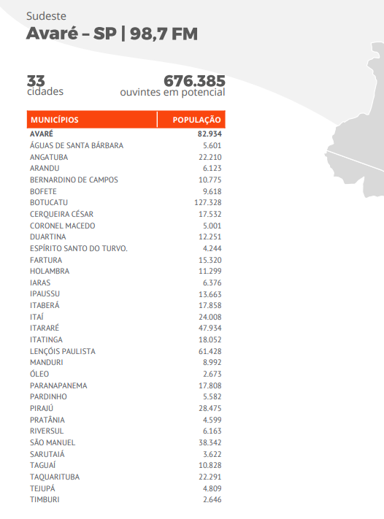
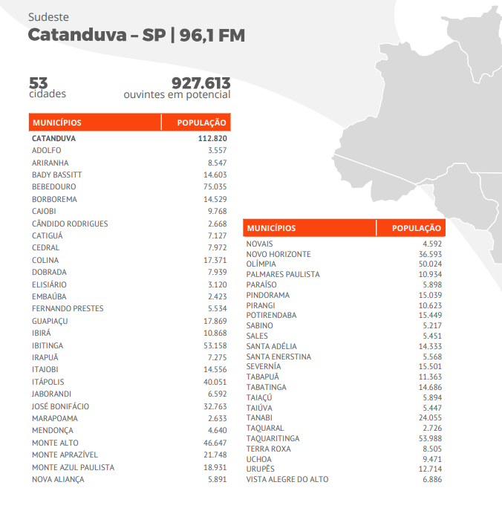
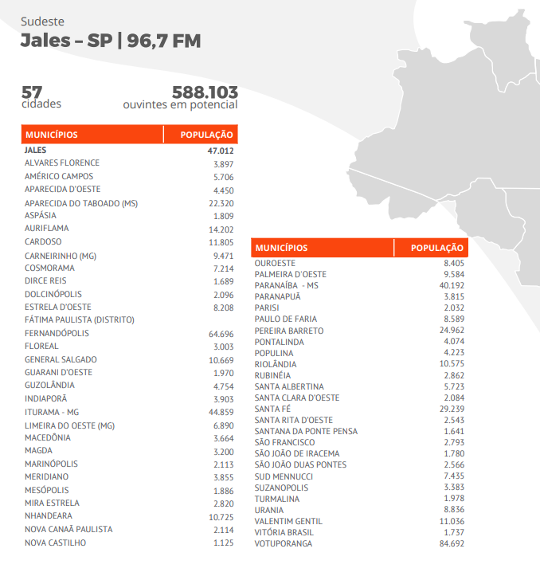
REFERÊNCIA | MUNICIPIOS | COBERTURA DAS EMISSORAS |  |  |  |  | BAND E NATIVA
 |  | GLOBO | RECORD | SBT | BANDEIRANTES | RÁDIO
Alto e Baixo Paranapanema | Adamantina | BAURU | SÃO JOSÉ DO RIO PRETO | ARAÇATUBA | PRESIDENTE PRUDENTE | BAND - NATIVA
Alto e Baixo Paranapanema | Águas de Santa Bárbara | ITAPETININGA | BAURU | JAÚ | PRESIDENTE PRUDENTE | BAND
Alto e Baixo Paranapanema | Alfredo Marcondes | BAURU | SÃO JOSÉ DO RIO PRETO | ARAÇATUBA | PRESIDENTE PRUDENTE | BAND
Alto e Baixo Paranapanema | Álvares Machado | BAURU | SÃO JOSÉ DO RIO PRETO | ARAÇATUBA | PRESIDENTE PRUDENTE | BAND - NATIVA
Alto e Baixo Paranapanema | Álvaro de Carvalho | BAURU | BAURU | JAÚ | PRESIDENTE PRUDENTE | NATIVA
Alto e Baixo Paranapanema | Alvinlândia | BAURU | BAURU | JAÚ | PRESIDENTE PRUDENTE | BAND - NATIVA
Alto e Baixo Paranapanema | Angatuba | ITAPETININGA | BAURU | SOROCABA | - | BAND - NATIVA
Alto e Baixo Paranapanema | Anhumas | BAURU | SÃO JOSÉ DO RIO PRETO | ARAÇATUBA | PRESIDENTE PRUDENTE | BAND
Alto e Baixo Paranapanema | Arandu | ITAPETININGA | BAURU | JAÚ | PRESIDENTE PRUDENTE | BAND
Alto e Baixo Paranapanema | Arco-Íris | BAURU | BAURU | - | PRESIDENTE PRUDENTE | BAND - LINS
Alto e Baixo Paranapanema | Assis | BAURU | BAURU | JAÚ | PRESIDENTE PRUDENTE | BAND - NATIVA
Alto e Baixo Paranapanema | Avaré | ITAPETININGA | BAURU | JAÚ | PRESIDENTE PRUDENTE | NATIVA
Alto e Baixo Paranapanema | Barão de Antonina | ITAPETININGA | BAURU | - | - | BAND
Alto e Baixo Paranapanema | Bastos | BAURU | SÃO JOSÉ DO RIO PRETO | ARAÇATUBA | PRESIDENTE PRUDENTE | NATIVA
Alto e Baixo Paranapanema | Bernardino de Campos | ITAPETININGA | BAURU | - | PRESIDENTE PRUDENTE | BAND - NATIVA
Alto e Baixo Paranapanema | Bom Sucesso de Itararé | ITAPETININGA | BAURU | - | - | BAND - NATIVA
Alto e Baixo Paranapanema | Borá | BAURU | BAURU | - | PRESIDENTE PRUDENTE | NATIVA
Alto e Baixo Paranapanema | Buri | ITAPETININGA | BAURU | SOROCABA | - | BAND - NATIVA
Alto e Baixo Paranapanema | Caiabu | BAURU | SÃO JOSÉ DO RIO PRETO | ARAÇATUBA | PRESIDENTE PRUDENTE | BAND - NATIVA
Alto e Baixo Paranapanema | Campina do Monte Alegre | ITAPETININGA | BAURU | - | - | BAND - NATIVA
Alto e Baixo Paranapanema | Capão Bonito | ITAPETININGA | BAURU | - | SÃO PAULO | BAND - NATIVA
Alto e Baixo Paranapanema | Coronel Macedo | ITAPETININGA | BAURU | - | - | BAND - NATIVA
Alto e Baixo Paranapanema | Cruzália | BAURU | BAURU | - | PRESIDENTE PRUDENTE | NATIVA - BAND
Alto e Baixo Paranapanema | Duartina | BAURU | BAURU | JAÚ | PRESIDENTE PRUDENTE | BAND - NATIVA
Alto e Baixo Paranapanema | Echaporã | BAURU | BAURU | JAÚ | PRESIDENTE PRUDENTE | BAND
Alto e Baixo Paranapanema | Emilianópolis | BAURU | SÃO JOSÉ DO RIO PRETO | ARAÇATUBA | PRESIDENTE PRUDENTE | BAND- NATIVA
Alto e Baixo Paranapanema | Espírito Santo do Turvo | BAURU | BAURU | - | - | BAND - NATIVA
Alto e Baixo Paranapanema | Estrela do Norte | - | SÃO JOSÉ DO RIO PRETO | ARAÇATUBA | PRESIDENTE PRUDENTE | BAND
Alto e Baixo Paranapanema | Euclides da Cunha Paulista | - | SÃO JOSÉ DO RIO PRETO | - | PRESIDENTE PRUDENTE | NATIVA - BAND
Alto e Baixo Paranapanema | Fartura | ITAPETININGA | BAURU | - | - | BAND
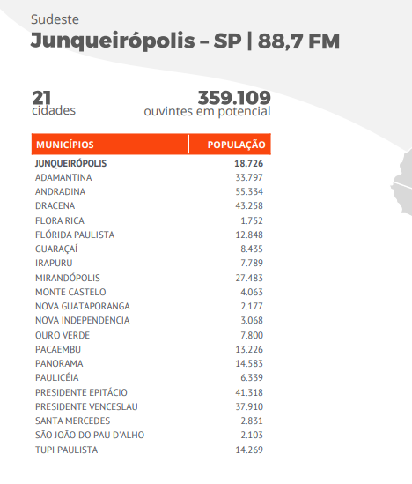
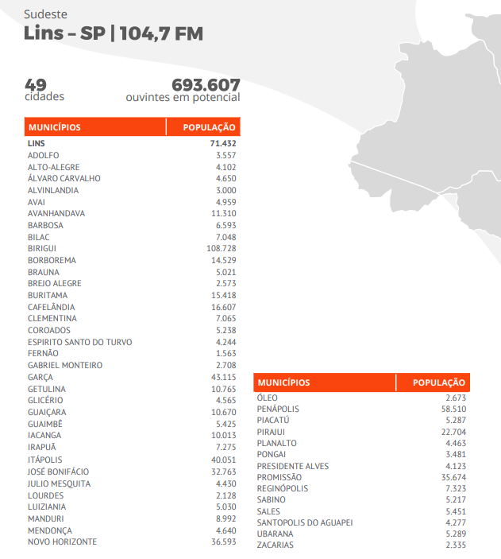
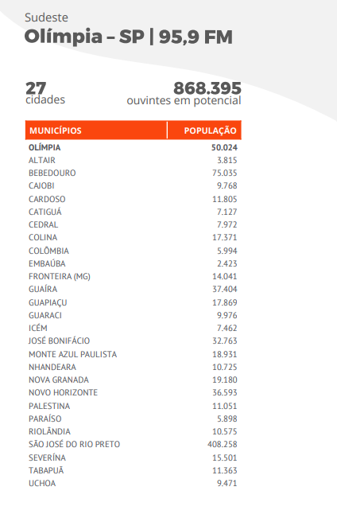
Alto e Baixo Paranapanema | Fernão | BAURU | BAURU | JAÚ | - | BAND - NATIVA
Alto e Baixo Paranapanema | Flora Rica | BAURU | SÃO JOSÉ DO RIO PRETO | ARAÇATUBA | PRESIDENTE PRUDENTE | BAND
Alto e Baixo Paranapanema | Flórida Paulista | BAURU | SÃO JOSÉ DO RIO PRETO | ARAÇATUBA | PRESIDENTE PRUDENTE | BAND
Alto e Baixo Paranapanema | Florínea | BAURU | BAURU | - | - | BAND - NATIVA
Alto e Baixo Paranapanema | Gabriel Monteiro | SÃO JOSÉ DO RIO PRETO | SÃO JOSÉ DO RIO PRETO | - | PRESIDENTE PRUDENTE | BAND
Alto e Baixo Paranapanema | Gália | BAURU | BAURU | JAÚ | PRESIDENTE PRUDENTE | NATIVA
Alto e Baixo Paranapanema | Guapiara | ITAPETININGA | BAURU | - | - | JOVEM PAN
Alto e Baixo Paranapanema | Guareí | ITAPETININGA | BAURU | - | - | BAND - NATIVA
Alto e Baixo Paranapanema | Iacri | BAURU | SÃO JOSÉ DO RIO PRETO | JAÚ | PRESIDENTE PRUDENTE | JOVEM PAN
Alto e Baixo Paranapanema | Iaras | ITAPETININGA | BAURU | SÃO PAULO - CAP. | - | BAND
Alto e Baixo Paranapanema | Inúbia Paulista | BAURU | SÃO JOSÉ DO RIO PRETO | ARAÇATUBA | PRESIDENTE PRUDENTE | NATIVA
Alto e Baixo Paranapanema | Itaberá | ITAPETININGA | BAURU | - | - | BAND
Alto e Baixo Paranapanema | Itaí | ITAPETININGA | BAURU | JAÚ | - | BAND - NATIVA
Alto e Baixo Paranapanema | Itapetininga | ITAPETININGA | BAURU | SOROCABA | - | NATIVA
Alto e Baixo Paranapanema | Itapeva | ITAPETININGA | BAURU | SOROCABA | SÃO PAULO | NATIVA
Alto e Baixo Paranapanema | Itaporanga | ITAPETININGA | BAURU | S.J. DOS CAMPOS | - | NATIVA
Alto e Baixo Paranapanema | Itararé | ITAPETININGA | BAURU | - | SÃO PAULO | BAND
Alto e Baixo Paranapanema | Itatinga | BAURU | BAURU | JAÚ | PRESIDENTE PRUDENTE | BAND - NATIVA
Alto e Baixo Paranapanema | Lucélia | BAURU | SÃO JOSÉ DO RIO PRETO | ARAÇATUBA | PRESIDENTE PRUDENTE | BAND - NATIVA
Alto e Baixo Paranapanema | Lucianópolis | BAURU | BAURU | - | PRESIDENTE PRUDENTE | BAND - NATIVA
Alto e Baixo Paranapanema | Luiziânia | SÃO JOSÉ DO RIO PRETO | - | ARAÇATUBA | PRESIDENTE PRUDENTE | BAND - NATIVA
Alto e Baixo Paranapanema | Lupércio | BAURU | BAURU | JAÚ | PRESIDENTE PRUDENTE | NATIVA
Alto e Baixo Paranapanema | Lutécia | BAURU | BAURU | JAÚ | PRESIDENTE PRUDENTE | BAND
Alto e Baixo Paranapanema | Marabá Paulista | - | SÃO JOSÉ DO RIO PRETO | - | PRESIDENTE PRUDENTE | NATIVA
Alto e Baixo Paranapanema | Maracaí | BAURU | BAURU | - | PRESIDENTE PRUDENTE | NATIVA
Alto e Baixo Paranapanema | Mariápolis | BAURU | SÃO JOSÉ DO RIO PRETO | ARAÇATUBA | PRESIDENTE PRUDENTE | BAND
Alto e Baixo Paranapanema | Mirante do Paranapanema | BAURU | SÃO JOSÉ DO RIO PRETO | ARAÇATUBA | PRESIDENTE PRUDENTE | NATIVA
Alto e Baixo Paranapanema | Narandiba | BAURU | SÃO JOSÉ DO RIO PRETO | ARAÇATUBA | PRESIDENTE PRUDENTE | BAND
Alto e Baixo Paranapanema | Nova Campina | ITAPETININGA | BAURU | - | - | JOVEM PAN
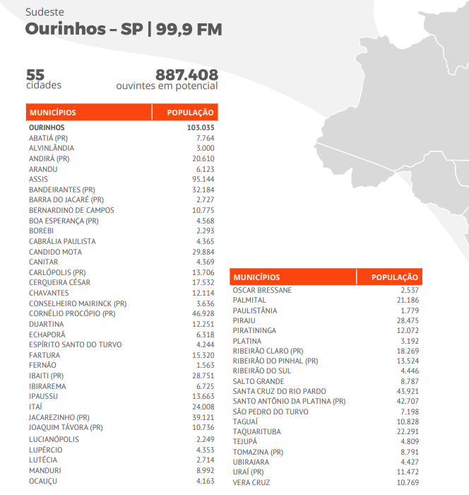
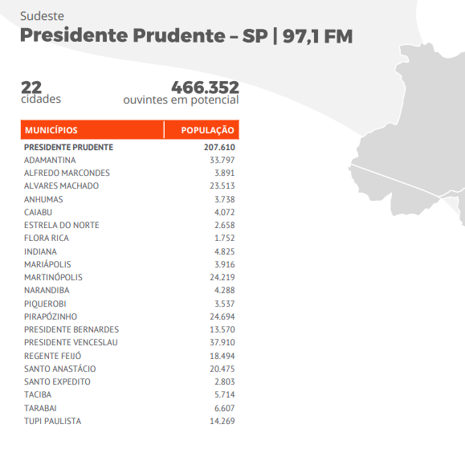
Alto e Baixo Paranapanema | Nova Guataporanga | - | SÃO JOSÉ DO RIO PRETO | ARAÇATUBA | PRESIDENTE PRUDENTE
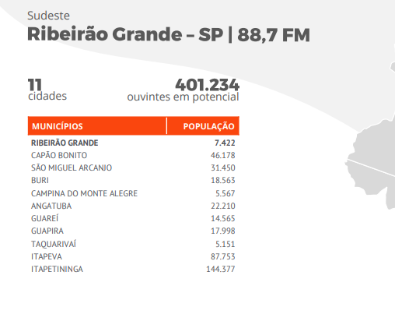
Alto e Baixo Paranapanema | Óleo | ITAPETININGA | BAURU | - | PRESIDENTE PRUDENTE | BAND
Alto e Baixo Paranapanema | Oriente | BAURU | BAURU | JAÚ | PRESIDENTE PRUDENTE | NATIVA
Alto e Baixo Paranapanema | Oscar Bressane | BAURU | BAURU | JAÚ | PRESIDENTE PRUDENTE | BAND
Alto e Baixo Paranapanema | Osvaldo Cruz | BAURU | SÃO JOSÉ DO RIO PRETO | ARAÇATUBA | PRESIDENTE PRUDENTE | JOVEM PAN
Alto e Baixo Paranapanema | Paraguaçú Paulista | BAURU | BAURU | JAÚ | PRESIDENTE PRUDENTE | NATIVA - BAND
Alto e Baixo Paranapanema | Paranapanema | ITAPETININGA | BAURU | - | - | BAND - NATIVA - JOVEM PAN
Alto e Baixo Paranapanema | Parapuã | - | SÃO JOSÉ DO RIO PRETO | ARAÇATUBA | PRESIDENTE PRUDENTE | JOVEM PAN
Alto e Baixo Paranapanema | Pardinho | BAURU | BAURU | JAÚ | PRESIDENTE PRUDENTE | BAND- NATIVA - JOVEM PAN
Alto e Baixo Paranapanema | Paulistânia | BAURU | BAURU | - | PRESIDENTE PRUDENTE | BAND- NATIVA - JOVEM PAN
Alto e Baixo Paranapanema | Pedrinhas Paulista | BAURU | BAURU | SÃO PAULO - CAP. | - | NATIVA - BAND
Alto e Baixo Paranapanema | Piacatu | SÃO JOSÉ DO RIO PRETO | SÃO JOSÉ DO RIO PRETO | ARAÇATUBA | PRESIDENTE PRUDENTE | BAND - JOVEM PAN
Alto e Baixo Paranapanema | Pilar do Sul | ITAPETININGA | BAURU | SOROCABA | SÃO PAULO | NATIVA - JOVEM PAN
Alto e Baixo Paranapanema | Piquerobi | BAURU | SÃO JOSÉ DO RIO PRETO | ARAÇATUBA | PRESIDENTE PRUDENTE | BAND
Alto e Baixo Paranapanema | Piraju | ITAPETININGA | BAURU | JAÚ | PRESIDENTE PRUDENTE | BAND
Alto e Baixo Paranapanema | Pirapozinho | BAURU | SÃO JOSÉ DO RIO PRETO | ARAÇATUBA | PRESIDENTE PRUDENTE | BAND - NATIVA
Alto e Baixo Paranapanema | Platina | - | BAURU | - | PRESIDENTE PRUDENTE | BAND
Alto e Baixo Paranapanema | Pracinha | BAURU | SÃO JOSÉ DO RIO PRETO | ARAÇATUBA | PRESIDENTE PRUDENTE | BAND - NATIVA
Alto e Baixo Paranapanema | Pratânia | BAURU | BAURU | - | PRESIDENTE PRUDENTE | JOVEM PAN
Alto e Baixo Paranapanema | Presidente Bernardes | BAURU | SÃO JOSÉ DO RIO PRETO | ARAÇATUBA | PRESIDENTE PRUDENTE | BAND
Alto e Baixo Paranapanema | Presidente Epitácio | - | SÃO JOSÉ DO RIO PRETO | ARAÇATUBA | PRESIDENTE PRUDENTE | BAND
Alto e Baixo Paranapanema | Presidente Prudente | BAURU | SÃO JOSÉ DO RIO PRETO | ARAÇATUBA | PRESIDENTE PRUDENTE | NATIVA - JOVEM PAN
Alto e Baixo Paranapanema | Quatá | BAURU | BAURU | - | PRESIDENTE PRUDENTE | JOVEM PAN
Alto e Baixo Paranapanema | Queiróz | - | BAURU | - | PRESIDENTE PRUDENTE | NATIVA
Alto e Baixo Paranapanema | Quintana | BAURU | BAURU | JAÚ | PRESIDENTE PRUDENTE | JOVEM PAN
Alto e Baixo Paranapanema | Regente Feijó | BAURU | SÃO JOSÉ DO RIO PRETO | ARAÇATUBA | PRESIDENTE PRUDENTE | BAND - NATIVA
Alto e Baixo Paranapanema | Ribeirão Branco | ITAPETININGA | BAURU | - | - | JOVEM PAN
Alto e Baixo Paranapanema | Ribeirão do Sul | BAURU | BAURU | - | PRESIDENTE PRUDENTE | BAND - NATIVA - JOVEM PAN
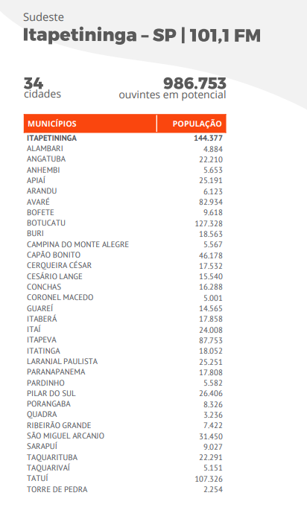
Alto e Baixo Paranapanema | Ribeirão dos Índios | BAURU | SÃO JOSÉ DO RIO PRETO | ARAÇATUBA | PRESIDENTE PRUDENTE | NATIVA
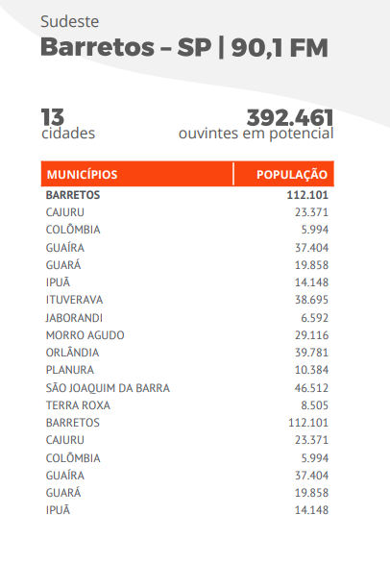
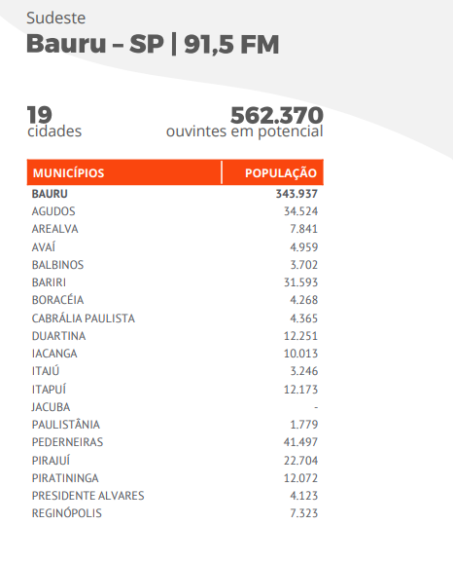
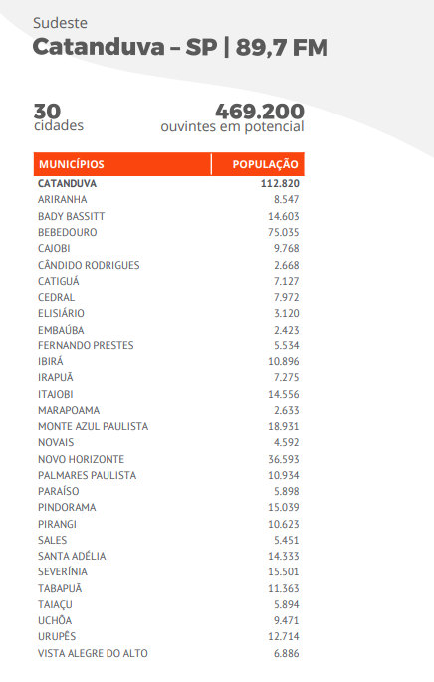
Alto e Baixo Paranapanema | Ribeirão Grande | ITAPETININGA | BAURU | - | - | BAND - NATIVA - JOVEM PAN
Alto e Baixo Paranapanema | Riversul | ITAPETININGA | BAURU | - | - | BAND - JOVEM PAN
Alto e Baixo Paranapanema | Rosana | BAURU | SÃO JOSÉ DO RIO PRETO | - | PRESIDENTE PRUDENTE | NATIVA - BAND
Alto e Baixo Paranapanema | Sagres | BAURU | SÃO JOSÉ DO RIO PRETO | ARAÇATUBA | PRESIDENTE PRUDENTE | JOVEM PAN
Alto e Baixo Paranapanema | Salmourão | BAURU | SÃO JOSÉ DO RIO PRETO | ARAÇATUBA | PRESIDENTE PRUDENTE | JOVEM PAN
Alto e Baixo Paranapanema | Sandovalina | BAURU | SÃO JOSÉ DO RIO PRETO | ARAÇATUBA | PRESIDENTE PRUDENTE | NATIVA - BAND
Alto e Baixo Paranapanema | Santa Cruz do Rio Pardo | BAURU | BAURU | JAÚ | PRESIDENTE PRUDENTE | BAND - NATIVA - JOVEM PAN
Alto e Baixo Paranapanema | Santa Mercedes | - | - | ARAÇATUBA | PRESIDENTE PRUDENTE | BAND
Alto e Baixo Paranapanema | Santo Anastácio | BAURU | SÃO JOSÉ DO RIO PRETO | ARAÇATUBA | PRESIDENTE PRUDENTE | NATIVA - JOVEM PAN
Alto e Baixo Paranapanema | Santo Expedito | BAURU | SÃO JOSÉ DO RIO PRETO | ARAÇATUBA | PRESIDENTE PRUDENTE | JOVEM PAN
Alto e Baixo Paranapanema | Santópolis do Aguapeí | SÃO JOSÉ DO RIO PRETO | SÃO JOSÉ DO RIO PRETO | - | PRESIDENTE PRUDENTE | BAND
Alto e Baixo Paranapanema | São Miguel Arcanjo | ITAPETININGA | BAURU | SOROCABA | - | NATIVA - JOVEM PAN
Alto e Baixo Paranapanema | Sarutaiá | ITAPETININGA | BAURU | SÃO PAULO - CAP. | PRESIDENTE PRUDENTE | JOVEM PAN
Alto e Baixo Paranapanema | Taciba | - | SÃO JOSÉ DO RIO PRETO | - | PRESIDENTE PRUDENTE | BAND
Alto e Baixo Paranapanema | Taguaí | ITAPETININGA | BAURU | - | - | JOVEM PAN - NATIVA - BAND
Alto e Baixo Paranapanema | Taquarituba | ITAPETININGA | BAURU | JAÚ | - | JOVEM PAN - NATIVA - BAND
Alto e Baixo Paranapanema | Taquarivaí | ITAPETININGA | BAURU | - | - | JOVEM PAN - NATIVA - BAND
Alto e Baixo Paranapanema | Tarabaí | BAURU | SÃO JOSÉ DO RIO PRETO | ARAÇATUBA | PRESIDENTE PRUDENTE | NATIVA - BAND
Alto e Baixo Paranapanema | Tarumã | BAURU | BAURU | - | PRESIDENTE PRUDENTE | NATIVA - BAND
Alto e Baixo Paranapanema | Tejupá | ITAPETININGA | BAURU | - | - | JOVEM PAN - BAND
Alto e Baixo Paranapanema | Teodoro Sampaio | - | SÃO JOSÉ DO RIO PRETO | - | PRESIDENTE PRUDENTE | NATIVA - BAND
Alto e Baixo Paranapanema | Timburi | ITAPETININGA | BAURU | - | PRESIDENTE PRUDENTE | JOVEM PAN - BAND
Alto e Baixo Paranapanema | Tupã | BAURU | BAURU | JAÚ | PRESIDENTE PRUDENTE | JOVEM PAN - NATIVA - BAND
Alto e Baixo Paranapanema | Ubirajara | - | BAURU | - | PRESIDENTE PRUDENTE | JOVEM PAN - NATIVA - BAND
Baixo e Médio Tietê | Adolfo | SÃO JOSÉ DO RIO PRETO | SÃO JOSÉ DO RIO PRETO | - | PRESIDENTE PRUDENTE | JOVEM PAN - BAND
Baixo e Médio Tietê | Agudos | BAURU | BAURU | JAÚ | PRESIDENTE PRUDENTE | JOVEM PAN - NATIVA
Baixo e Médio Tietê | Alambari | ITAPETININGA | BAURU | - | CAMPINAS | JOVEM PAN - NATIVA
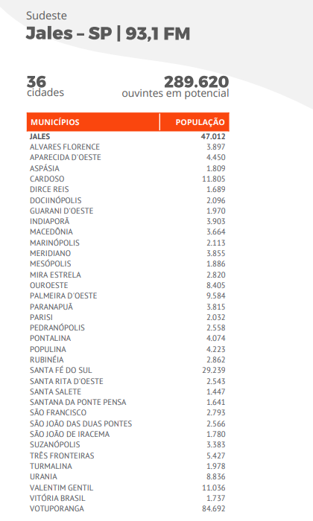
Baixo e Médio Tietê | Alto Alegre | SÃO JOSÉ DO RIO PRETO | SÃO JOSÉ DO RIO PRETO | ARAÇATUBA | PRESIDENTE PRUDENTE | JOVEM PAN - BAND
Baixo e Médio Tietê | Alumínio | SOROCABA | BAURU | SOROCABA | - | JOVEM PAN - BAND
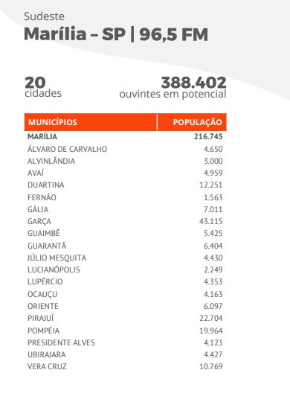
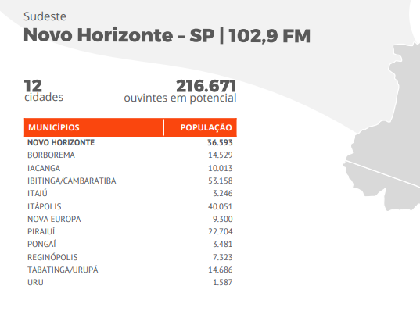
Baixo e Médio Tietê | Anhembi | BAURU | BAURU | - | PRESIDENTE PRUDENTE | JOVEM PAN - NATIVA
Baixo e Médio Tietê | Aparecida D'oeste | SÃO JOSÉ DO RIO PRETO | SÃO JOSÉ DO RIO PRETO | ARAÇATUBA | PRESIDENTE PRUDENTE | JOVEM PAN - NATIVA - BAND
Baixo e Médio Tietê | Araçariguama | SOROCABA | SÃO PAULO | - | SÃO PAULO | NATIVA
Baixo e Médio Tietê | Arealva | BAURU | BAURU | JAÚ | PRESIDENTE PRUDENTE | JOVEM PAN
Baixo e Médio Tietê | Areiópolis | BAURU | BAURU | JAÚ | PRESIDENTE PRUDENTE | JOVEM PAN
Baixo e Médio Tietê | Aspásia | SÃO JOSÉ DO RIO PRETO | SÃO JOSÉ DO RIO PRETO | - | PRESIDENTE PRUDENTE | JOVEM PAN - NATIVA
Baixo e Médio Tietê | Auriflama | SÃO JOSÉ DO RIO PRETO | SÃO JOSÉ DO RIO PRETO | ARAÇATUBA | PRESIDENTE PRUDENTE | JOVEM PAN
Baixo e Médio Tietê | Avaí | BAURU | BAURU | - | PRESIDENTE PRUDENTE | JOVEM PAN - NATIVA
Baixo e Médio Tietê | Balbinos | BAURU | BAURU | - | PRESIDENTE PRUDENTE | JOVEM PAN - NATIVA
Baixo e Médio Tietê | Bento de Abreu | SÃO JOSÉ DO RIO PRETO | SÃO JOSÉ DO RIO PRETO | ARAÇATUBA | PRESIDENTE PRUDENTE | JOVEM PAN
Baixo e Médio Tietê | Bocaina | BAURU | BAURU | JAÚ | PRESIDENTE PRUDENTE | JOVEM PAN
Baixo e Médio Tietê | Bofete | BAURU | BAURU | - | - | JOVEM PAN - BAND - NATIVA
Baixo e Médio Tietê | Boituva | ITAPETININGA | BAURU | SOROCABA | CAMPINAS | JOVEM PAN
Baixo e Médio Tietê | Boracéia | BAURU | BAURU | JAÚ | PRESIDENTE PRUDENTE | JOVEM PAN - NATIVA
Baixo e Médio Tietê | Botucatu | BAURU | BAURU | JAÚ | PRESIDENTE PRUDENTE | JOVEM PAN - BAND
Baixo e Médio Tietê | Brejo Alegre | SÃO JOSÉ DO RIO PRETO | SÃO JOSÉ DO RIO PRETO | ARAÇATUBA | PRESIDENTE PRUDENTE | BAND
Baixo e Médio Tietê | Cabreúva | SOROCABA | CAMPINAS | - | CAMPINAS | JOVEM PAN
Baixo e Médio Tietê | Cândido Rodrigues | RIBEIRÃO PRETO | FRANCA | RIB. PRETO | RIBEIRÃO PRETO | JOVEM PAN - BAND - NATIVA
Baixo e Médio Tietê | Capela do Alto | SOROCABA | BAURU | SOROCABA | CAMPINAS | JOVEM PAN
Baixo e Médio Tietê | Cardoso | SÃO JOSÉ DO RIO PRETO | SÃO JOSÉ DO RIO PRETO | ARAÇATUBA | PRESIDENTE PRUDENTE | JOVEM PAN - BAND - NATIVA
Baixo e Médio Tietê | Catiguá | - | SÃO JOSÉ DO RIO PRETO | ARAÇATUBA | PRESIDENTE PRUDENTE | JOVEM PAN - BAND
Baixo e Médio Tietê | Cesário Lange | ITAPETININGA | BAURU | SOROCABA | CAMPINAS | JOVEM PAN - NATIVA
Baixo e Médio Tietê | Conchas | ITAPETININGA | BAURU | - | - | JOVEM PAN
Baixo e Médio Tietê | Coroados | SÃO JOSÉ DO RIO PRETO | SÃO JOSÉ DO RIO PRETO | ARAÇATUBA | PRESIDENTE PRUDENTE | JOVEM PAN - BAND
Baixo e Médio Tietê | Dirce Reis | SÃO JOSÉ DO RIO PRETO | SÃO JOSÉ DO RIO PRETO | ARAÇATUBA | PRESIDENTE PRUDENTE | BAND - JOVEM PAN - NATIVA
Baixo e Médio Tietê | Dolcinópolis | SÃO JOSÉ DO RIO PRETO | SÃO JOSÉ DO RIO PRETO | ARAÇATUBA | PRESIDENTE PRUDENTE | BAND - JOVEM PAN - NATIVA
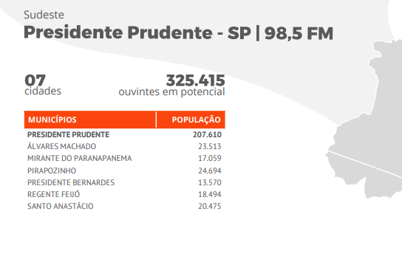
Baixo e Médio Tietê | Dourado | SÃO CARLOS | FRANCA | JAÚ | - | JOVEM PAN
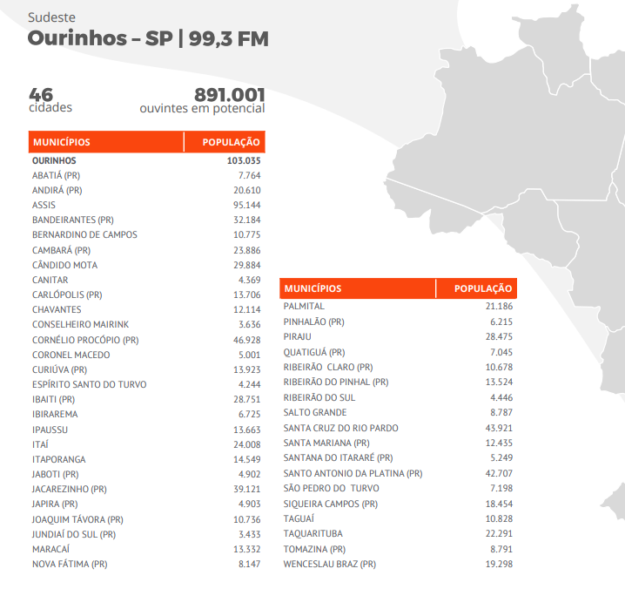
Baixo e Médio Tietê | Estrela D'oeste | SÃO JOSÉ DO RIO PRETO | SÃO JOSÉ DO RIO PRETO | ARAÇATUBA | PRESIDENTE PRUDENTE | JOVEM PAN - BAND
Baixo e Médio Tietê | Fernando Prestes | RIBEIRÃO PRETO | FRANCA | RIB. PRETO | RIBEIRÃO PRETO | JOVEM PAN - NATIVA
Baixo e Médio Tietê | Fernandópolis | SÃO JOSÉ DO RIO PRETO | SÃO JOSÉ DO RIO PRETO | ARAÇATUBA | PRESIDENTE PRUDENTE | JOVEM PAN
Baixo e Médio Tietê | Floreal | SÃO JOSÉ DO RIO PRETO | SÃO JOSÉ DO RIO PRETO | ARAÇATUBA | PRESIDENTE PRUDENTE | JOVEM PAN
Baixo e Médio Tietê | Gastão Vidigal | - | SÃO JOSÉ DO RIO PRETO | ARAÇATUBA | PRESIDENTE PRUDENTE | NATIVA - BAND
Baixo e Médio Tietê | General Salgado | SÃO JOSÉ DO RIO PRETO | SÃO JOSÉ DO RIO PRETO | ARAÇATUBA | PRESIDENTE PRUDENTE | JOVEM PAN - BAND
Baixo e Médio Tietê | Glicério | SÃO JOSÉ DO RIO PRETO | SÃO JOSÉ DO RIO PRETO | ARAÇATUBA | PRESIDENTE PRUDENTE | JOVEM PAN - BAND
Baixo e Médio Tietê | Guarani D'oeste | SÃO JOSÉ DO RIO PRETO | SÃO JOSÉ DO RIO PRETO | ARAÇATUBA | PRESIDENTE PRUDENTE | BAND - JOVEM PAN - NATIVA
Baixo e Médio Tietê | Guzolândia | SÃO JOSÉ DO RIO PRETO | SÃO JOSÉ DO RIO PRETO | ARAÇATUBA | PRESIDENTE PRUDENTE | JOVEM PAN - BAND
Baixo e Médio Tietê | Ibirá | - | SÃO JOSÉ DO RIO PRETO | ARAÇATUBA | PRESIDENTE PRUDENTE | BAND - JOVEM PAN - NATIVA
Baixo e Médio Tietê | Ibiúna | SÃO PAULO | SÃO PAULO | SOROCABA | SÃO PAULO | JOVEM PAN
Baixo e Médio Tietê | Indiaporã | SÃO JOSÉ DO RIO PRETO | SÃO JOSÉ DO RIO PRETO | - | PRESIDENTE PRUDENTE | BAND - JOVEM PAN - NATIVA
Baixo e Médio Tietê | Iperó | SOROCABA | BAURU | SOROCABA | CAMPINAS | JOVEM PAN
Baixo e Médio Tietê | Irapuã | SÃO JOSÉ DO RIO PRETO | SÃO JOSÉ DO RIO PRETO | - | PRESIDENTE PRUDENTE | BAND - JOVEM PAN - NATIVA
Baixo e Médio Tietê | Jales | SÃO JOSÉ DO RIO PRETO | SÃO JOSÉ DO RIO PRETO | ARAÇATUBA | PRESIDENTE PRUDENTE | BAND - JOVEM PAN - NATIVA
Baixo e Médio Tietê | Laranjal Paulista | ITAPETININGA | BAURU | SOROCABA | - | JOVEM PAN
Baixo e Médio Tietê | Lins | BAURU | BAURU | JAÚ | PRESIDENTE PRUDENTE | JOVEM PAN - BAND
Baixo e Médio Tietê | Lourdes | SÃO JOSÉ DO RIO PRETO | SÃO JOSÉ DO RIO PRETO | ARAÇATUBA | PRESIDENTE PRUDENTE | JOVEM PAN - BAND
Baixo e Médio Tietê | Macedônia | SÃO JOSÉ DO RIO PRETO | SÃO JOSÉ DO RIO PRETO | ARAÇATUBA | PRESIDENTE PRUDENTE | BAND - JOVEM PAN - NATIVA
Baixo e Médio Tietê | Magda | SÃO JOSÉ DO RIO PRETO | SÃO JOSÉ DO RIO PRETO | ARAÇATUBA | PRESIDENTE PRUDENTE | JOVEM PAN - BAND
Baixo e Médio Tietê | Marinópolis | SÃO JOSÉ DO RIO PRETO | SÃO JOSÉ DO RIO PRETO | ARAÇATUBA | PRESIDENTE PRUDENTE | BAND - JOVEM PAN - NATIVA
Baixo e Médio Tietê | Meridiano | SÃO JOSÉ DO RIO PRETO | SÃO JOSÉ DO RIO PRETO | ARAÇATUBA | PRESIDENTE PRUDENTE | BAND - NATIVA
Baixo e Médio Tietê | Mesópolis | - | SÃO JOSÉ DO RIO PRETO | - | - | BAND - JOVEM PAN - NATIVA
Baixo e Médio Tietê | Mira Estrela | - | SÃO JOSÉ DO RIO PRETO | - | PRESIDENTE PRUDENTE | BAND - JOVEM PAN - NATIVA
Baixo e Médio Tietê | Monções | - | SÃO JOSÉ DO RIO PRETO | ARAÇATUBA | PRESIDENTE PRUDENTE | NATIVA - BAND
Baixo e Médio Tietê | Monte Alto | RIBEIRÃO PRETO | FRANCA | RIB. PRETO | RIBEIRÃO PRETO | JOVEM PAN - BAND
Baixo e Médio Tietê | Monte Aprazível | SÃO JOSÉ DO RIO PRETO | SÃO JOSÉ DO RIO PRETO | ARAÇATUBA | PRESIDENTE PRUDENTE | BAND
Baixo e Médio Tietê | Nhandeara | SÃO JOSÉ DO RIO PRETO | SÃO JOSÉ DO RIO PRETO | ARAÇATUBA | PRESIDENTE PRUDENTE | JOVEM PAN - BAND
Baixo e Médio Tietê | Nipoã | SÃO JOSÉ DO RIO PRETO | SÃO JOSÉ DO RIO PRETO | ARAÇATUBA | PRESIDENTE PRUDENTE | BAND | JOVEM PAN
Baixo e Médio Tietê | Nova Canaã Paulista | SÃO JOSÉ DO RIO PRETO | SÃO JOSÉ DO RIO PRETO | ARAÇATUBA | - | JOVEM PAN - BAND | Itapetininga - SP 95,9
Baixo e Médio Tietê | Nova Granada | SÃO JOSÉ DO RIO PRETO | SÃO JOSÉ DO RIO PRETO | ARAÇATUBA | PRESIDENTE PRUDENTE | BAND | Itapetininga, Capão Bonito, São Miguel Arcanjo, Angatuba, Ribeirão Grande, Apiaí, Guapiara, Campina do Monte Alegre, Buri, Sarapuí, Pilar do Sul, Alambarí, Ribeirão
Baixo e Médio Tietê | Nova Luzitânia | SÃO JOSÉ DO RIO PRETO | SÃO JOSÉ DO RIO PRETO | ARAÇATUBA | PRESIDENTE PRUDENTE | BAND - NATIVA | Branco, Guareí, Paranapanema, Registro, Sete Barras, Capela Do Alto, Ribeira, Tatuí, Cesário Lange, Quadra, Eldorado, Taquarivaí, Piedade, Tapiraí.
Baixo e Médio Tietê | Novo Horizonte | SÃO JOSÉ DO RIO PRETO | SÃO JOSÉ DO RIO PRETO | JAÚ | PRESIDENTE PRUDENTE | JOVEN PAN - BAND - NATIVA
Baixo e Médio Tietê | Olímpia | SÃO JOSÉ DO RIO PRETO | SÃO JOSÉ DO RIO PRETO | ARAÇATUBA | PRESIDENTE PRUDENTE | JOVEM PAN - BAND | Avaré - SP 102,1
Baixo e Médio Tietê | Onda Verde | SÃO JOSÉ DO RIO PRETO | SÃO JOSÉ DO RIO PRETO | ARAÇATUBA | PRESIDENTE PRUDENTE | JOVEM PAN - BAND | Águas de Santa Bárbara, Agudos, Anhembi, Arandu, Arealva, Areiópolis, Avaí, Avaré, Balbinos, Barão de Antonina, Bariri, Barra Bonita, Bocaína, Bofete, Boracéia,
Baixo e Médio Tietê | Orindiúva | SÃO JOSÉ DO RIO PRETO | SÃO JOSÉ DO RIO PRETO | - | PRESIDENTE PRUDENTE | NATIVA - BAND | Borebi, Botucatu, Brotas, Cabrália Paulista, Cafelândia, Cerqueira César, Conchas, Coronel Macedo, Dois Córregos, Duartina, Fartura, Getulina, Guaiçara, Iacanga,
Baixo e Médio Tietê | Ouroeste | SÃO JOSÉ DO RIO PRETO | SÃO JOSÉ DO RIO PRETO | ARAÇATUBA | - | JOVEM PAN - BAND - NATIVA | Iaras, Igaraçu do Tietê, Itaí, Itaju, Itaporanga, Itapuí, Itatinga, Jaú, Laranjal Paulista, Lençóis Paulista, Lins, Lucianópolis, Macatuba, Manduri, Mineiros do Tietê,
Baixo e Médio Tietê | Palmares Paulista | SÃO JOSÉ DO RIO PRETO | SÃO JOSÉ DO RIO PRETO | - | PRESIDENTE PRUDENTE | JOVEM PAN - BAND | Paranapanema, Pardinho, Paulistânia, Pederneiras, Pereiras, Piraju, Pirajuí, Piratininga, Pongaí, Porangaba, Pratânia, Presidente Alves, Promissão, Reginópolis,
Baixo e Médio Tietê | Palmeira D'oeste | SÃO JOSÉ DO RIO PRETO | SÃO JOSÉ DO RIO PRETO | ARAÇATUBA | PRESIDENTE PRUDENTE | JOVEM PAN - BAND - NATIVA | Sabino, Santa Cruz do Rio Pardo, São Manuel, Sarutaiá, Taguaí, Taquarituba, Tejupá, Torre de Pedra, Torrinha, Uru.
Baixo e Médio Tietê | Paranapuã | SÃO JOSÉ DO RIO PRETO | SÃO JOSÉ DO RIO PRETO | ARAÇATUBA | PRESIDENTE PRUDENTE | JOVEM PAN - BAND - NATIVA
Baixo e Médio Tietê | Paulo de Faria | SÃO JOSÉ DO RIO PRETO | SÃO JOSÉ DO RIO PRETO | - | PRESIDENTE PRUDENTE | JOVEM PAN - BAND | Dracena - SP 101,5
Baixo e Médio Tietê | Pederneiras | BAURU | BAURU | JAÚ | PRESIDENTE PRUDENTE | NATIVA | Dracena, Ouro Verde, Junqueirópolis, Tupi Paulista, Irapuru, Pacaembu, Panorama, Paulicéia, Pres Venceslau, Santo Expedito, Monte Castelo, Flora Rica, Nova
Baixo e Médio Tietê | Pedranópolis | SÃO JOSÉ DO RIO PRETO | SÃO JOSÉ DO RIO PRETO | ARAÇATUBA | PRESIDENTE PRUDENTE | NATIVA - BAND | Guaraporanga, Santa Mercedes, São João do Pau D´Alho, Piquerobi, Ribeirão dos Índios, Emilianópolis, Alfredo Marcondes, Caiuá, Castilho, Muritinga do Sul, Nova
Baixo e Médio Tietê | Pereiras | ITAPETININGA | BAURU | SOROCABA | - | JOVEM PAN | Independência, Campinal/SP.
Baixo e Médio Tietê | Piedade | SOROCABA | BAURU | SOROCABA | SÃO PAULO | JOVEM PAN
Baixo e Médio Tietê | Piratininga | BAURU | BAURU | JAÚ | PRESIDENTE PRUDENTE | JOVEM PAN - BAND | Marília - SP 100,9
Baixo e Médio Tietê | Planalto | SÃO JOSÉ DO RIO PRETO | SÃO JOSÉ DO RIO PRETO | ARAÇATUBA | PRESIDENTE PRUDENTE | JOVEM PAN - BAND | Álvaro de Carvalho, Alvinlândia, Amadeu Amaral, Arco Irís, Assis, Avaí, Avencas, Balbinos, Borá, Bastos, Cafelândia, Chavantes, Campos Novos Paulista, Campante,
Baixo e Médio Tietê | Poloni | SÃO JOSÉ DO RIO PRETO | SÃO JOSÉ DO RIO PRETO | - | PRESIDENTE PRUDENTE | BAND | Cândido Mota, Cardoso de Almeida, Canitar, Concórdia, Corredeira, Conceição, Duartina, Gália, Garça, Getulina, Herculândia, Monte Alegre, Dirceu, Echaporã,
Baixo e Médio Tietê | Pongaí | BAURU | BAURU | JAÚ | PRESIDENTE PRUDENTE | JOVEM PAN | Espírito Santo do Turvo, Fátima, Fernão, Gardênia, Guaimbê, Guarantã, Guaiçara, Iacri, Itiratupã, Jafa, João Ramalho, Juliãnia, Júlio Mesquita, Lácio, Lins, Lucianópolis,
Baixo e Médio Tietê | Pontalinda | SÃO JOSÉ DO RIO PRETO | SÃO JOSÉ DO RIO PRETO | - | - | JOVEM PAN - BAND - NATIVA | Luziana, Lupércio, Lutécia, Macucus, Manduri, Marília, Nova Columbia, Nova Cravinhos, Ocauçu, Oriente, Oscar Bressane, Ourinhos, Osvaldo Cruz, Padre Nóbrega,
Baixo e Médio Tietê | Pontes Gestal | SÃO JOSÉ DO RIO PRETO | SÃO JOSÉ DO RIO PRETO | - | PRESIDENTE PRUDENTE | NATIVA - BAND | Parapuã, Parnaso, Paraguaçu Paulista, Paulópolis, Promissão, Pirajuí, Piraju, Platina, Presidente Alves, Pompéia, Quatá, Queiroz, Quintana, Rancharia, Rinópolis
Baixo e Médio Tietê | Populina | SÃO JOSÉ DO RIO PRETO | SÃO JOSÉ DO RIO PRETO | ARAÇATUBA | PRESIDENTE PRUDENTE | JOVEM PAN - BAND - NATIVA
Baixo e Médio Tietê | Porangaba | ITAPETININGA | BAURU | SOROCABA | - | JOVEM PAN - NATIVA | Bauru - SP 95,5
Baixo e Médio Tietê | Presidente Alves | BAURU | BAURU | JAÚ | PRESIDENTE PRUDENTE | JOVEM PAN - BAND - NATIVA | SP: Agudos, Águas de Santa Bárbara, Alvinlândia, Araraquara, Arealva, Areiópolis, Avaí, Bariri, Bauru, Bocaina, Botucatu, Boracéia, Borebi, Brotas, Cabrália Paulista,
Baixo e Médio Tietê | Quadra | ITAPETININGA | BAURU | SOROCABA | CAMPINAS | JOVEM PAN - NATIVA | Cafelândia, Chavantes, Cerqueira César, Dois Córregos, Duartina, Espírito Santo do Durvo, Fernão, Garça, Gavião Peixoto, Iacanga, Ibitinga, Itapuí, Jaú, Lençóis
Baixo e Médio Tietê | Riolândia | SÃO JOSÉ DO RIO PRETO | SÃO JOSÉ DO RIO PRETO | - | PRESIDENTE PRUDENTE | JOVEM PAN - BAND | Paulista , Lins, Lucianópolis, Macatuba, Mineiros do Tietê, Ourinhos, Paulistânia, Pederneiras, Pirajuí, Presidente Alves, Pongaí, Reginópolis, São Manuel e Tabatinga
Baixo e Médio Tietê | Rubiácea | SÃO JOSÉ DO RIO PRETO | SÃO JOSÉ DO RIO PRETO | ARAÇATUBA | PRESIDENTE PRUDENTE | NATIVA - BAND
Baixo e Médio Tietê | Rubinéia | SÃO JOSÉ DO RIO PRETO | SÃO JOSÉ DO RIO PRETO | ARAÇATUBA | PRESIDENTE PRUDENTE | JOVEM PAN - BAND - NATIVA | Araçatuba - SP 104,3
Baixo e Médio Tietê | Salto de Pirapora | SOROCABA | BAURU | SOROCABA | PRESIDENTE PRUDENTE | JOVEM PAN | Alto Alegre, Araçatuba, Avanhandava, Barbosa, Bento de Abreu, Bilac, Birigui, Brauna, Buritama, Clementina, Coroados, Gabriel Monteiro, Glicério, Guararapes,
Baixo e Médio Tietê | Santa Albertina | SÃO JOSÉ DO RIO PRETO | SÃO JOSÉ DO RIO PRETO | - | PRESIDENTE PRUDENTE | JOVEM PAN - BAND | Lavinia, Luiziania, Penápolis, Piacatu, Planalto, Santo Antonio do Aracanguá, Santópolis do Aguapeí, Valparaiso.
Baixo e Médio Tietê | Santa Clara D'oeste | - | SÃO JOSÉ DO RIO PRETO | ARAÇATUBA | PRESIDENTE PRUDENTE | JOVEM PAN - BAND
Baixo e Médio Tietê | Santa Ernestina | RIBEIRÃO PRETO | FRANCA | RIB. PRETO | RIBEIRÃO PRETO | JOVEM PAN - BAND | Dracena - SP 101,5
Baixo e Médio Tietê | Santa Salete | SÃO JOSÉ DO RIO PRETO | SÃO JOSÉ DO RIO PRETO | ARAÇATUBA | PRESIDENTE PRUDENTE | JOVEM PAN - NATIVA | Dracena, Ouro Verde, Junqueirópolis, Tupi Paulista, Irapuru, Pacaembu, Panorama, Paulicéia, Pres Venceslau, Santo Expedito, Monte Castelo, Flora Rica, Nova
Baixo e Médio Tietê | Santana da Ponte Pensa | SÃO JOSÉ DO RIO PRETO | SÃO JOSÉ DO RIO PRETO | ARAÇATUBA | PRESIDENTE PRUDENTE | JOVEM PAN - BAND - NATIVA | Guaraporanga, Santa Mercedes, São João do Pau D´Alho, Piquerobi, Ribeirão dos Índios, Emilianópolis, Alfredo Marcondes, Caiuá, Castilho, Muritinga do Sul, Nova
Baixo e Médio Tietê | São Francisco | SÃO JOSÉ DO RIO PRETO | SÃO JOSÉ DO RIO PRETO | ARAÇATUBA | PRESIDENTE PRUDENTE | JOVEM PAN - BAND - NATIVA | Independência, Campinal/SP.
Baixo e Médio Tietê | São João das Duas Pontes | SÃO JOSÉ DO RIO PRETO | SÃO JOSÉ DO RIO PRETO | ARAÇATUBA | PRESIDENTE PRUDENTE | JOVEM PAN - BAND - NATIVA
Baixo e Médio Tietê | São Manuel | BAURU | BAURU | JAÚ | PRESIDENTE PRUDENTE | JOVEM PAN - BAND | Presidente Prudente - SP 101,7
Baixo e Médio Tietê | São Roque | SOROCABA | BAURU | SOROCABA | SÃO PAULO | JOVEM PAN | Adamantina, Alfredo Marcondes, Alvares Machado, Ameliopolis, Anhumas, Caiabu, Eneida, Espigão, Floresta do Sul, Iepê, Indiana, Irapuru, João Ramalho,
Baixo e Médio Tietê | Sarapuí | ITAPETININGA | BAURU | - | - | JOVEM PAN - NATIVA | Martinópolis, Mirante do Paranapanema, Nantes, Narandiba, Osvaldo Cruz, Parapuã, Pirapozinho, Presidente Prudente, Presidente Venceslau, Quatá, Rancharia,
Baixo e Médio Tietê | Sebastianópolis do Sul | SÃO JOSÉ DO RIO PRETO | SÃO JOSÉ DO RIO PRETO | ARAÇATUBA | PRESIDENTE PRUDENTE | NATIVA - BAND | Regente Feijó, Santo Anastácio e Tarabai.
Baixo e Médio Tietê | Sud Mennucci | SÃO JOSÉ DO RIO PRETO | SÃO JOSÉ DO RIO PRETO | - | PRESIDENTE PRUDENTE | BAND
Baixo e Médio Tietê | Tatuí | ITAPETININGA | BAURU | SOROCABA | CAMPINAS | JOVEM PAN - NATIVA | Ourinhos - SP 88,9
Baixo e Médio Tietê | Torre de Pedra | ITAPETININGA | BAURU | - | - | JOVEM PAN - NATIVA | Assis, Bandeirantes, Bernardino de Campos, Cambará, Campos Novos Paulista ,Candido Mota, Canitar, Carlópolis, Chavantes, Conselheiro Mairinque,Cornélio
Baixo e Médio Tietê | Torrinha | BAURU | BAURU | JAÚ | PRESIDENTE PRUDENTE | JOVEM PAN | Procópio, Espirito Santo do Turvo, Fartura, Frutal do Campo, Ibirarema, Ipaussu, Jacarezinho, Joaquim Távo-ra, Jundiaí do Sul, Manduri, Ocauçu, Óleo, Ourinhos,
Baixo e Médio Tietê | Três Fronteiras | SÃO JOSÉ DO RIO PRETO | SÃO JOSÉ DO RIO PRETO | ARAÇATUBA | PRESIDENTE PRUDENTE | JOVEM PAN - NATIVA | Palmital, Paulistânia, Piraju, Platina, Quatiguá, Ribeirão Claro, Ribeirão do Sul, Salto Grande, Santa Cruz do rio Pardo, Santo Antonio da Platina, São Pedro do Turvo,
Baixo e Médio Tietê | Turiúba | - | SÃO JOSÉ DO RIO PRETO | ARAÇATUBA | PRESIDENTE PRUDENTE | NATIVA - BAND | Sarutaiá, Timburi, Ubirajara.
Baixo e Médio Tietê | Turmalina | SÃO JOSÉ DO RIO PRETO | SÃO JOSÉ DO RIO PRETO | ARAÇATUBA | PRESIDENTE PRUDENTE | JOVEM PAN - BAND - NATIVA
Baixo e Médio Tietê | União Paulista | SÃO JOSÉ DO RIO PRETO | SÃO JOSÉ DO RIO PRETO | ARAÇATUBA | PRESIDENTE PRUDENTE | NATIVA - BAND | Itapeva - SP 91,7
Baixo e Médio Tietê | Urânia | SÃO JOSÉ DO RIO PRETO | SÃO JOSÉ DO RIO PRETO | ARAÇATUBA | PRESIDENTE PRUDENTE | JOVEM PAN - BAND - NATIVA | SP: Apiaí, Bom Sucesso do Itararé, Buri, Campina do Monte Alegre, Capão Bonito, Coronel Macedo, Guapiara, Itaberá, Itaí, Itaóca, Itapeva, Itapirapuã Paulista,
Baixo e Médio Tietê | Uru | - | BAURU | JAÚ | PRESIDENTE PRUDENTE | JOVEM PAN - NATIVA | Itaporanga, Itararé, Nova Campina, Paranapanema, Ribeirão Branco, Riversul, Taquarivaí, Taquarituba.
Baixo e Médio Tietê | Valentim Gentil | SÃO JOSÉ DO RIO PRETO | SÃO JOSÉ DO RIO PRETO | ARAÇATUBA | PRESIDENTE PRUDENTE | JOVEM PAN - BAND - NATIVA
Baixo e Médio Tietê | Vitória Brasil | SÃO JOSÉ DO RIO PRETO | SÃO JOSÉ DO RIO PRETO | ARAÇATUBA | PRESIDENTE PRUDENTE | JOVEM PAN - BAND - NATIVA | Tupã - SP 89,5
Baixo e Médio Tietê | Zacarias | SÃO JOSÉ DO RIO PRETO | SÃO JOSÉ DO RIO PRETO | ARAÇATUBA | PRESIDENTE PRUDENTE | BAND | Araçatuba, Assis, Adamantina, Arco Íris, Bastos, Birigui, Bilac, Cândido Mota, Clementina, Garça, Gabriel Monteiro, Herculândia, Iacri, Lins, Marília, Inúbia Paulista,
 |  |  |  |  |  |  | João Ramalho, Luiziania, Oriente,Osvaldo Cruz, Parapuã, Paraguaçu Paulista, Penápolis, Piacatu, Pompéia, Presidente Prudente, Quatá, Queiroz, Quintana, Rancharia,
 |  |  |  |  |  |  | Rinópolis, Sagres, Salmourão, Santopolis do Aguapei, Tupã, Vera Cruz.

 |  |  |  |  |  |  | Catanduva - SP 91,5
 |  |  |  |  |  |  | Adolfo, Ariranha, Bady Bassit, Barbosa, Bebedouro, Borborema, Cafelândia, Cajobi, Cândido Rodrigues, Catanduva, Catiguá, Cedral, Elisiário, Embaúba, Fernando
 |  |  |  |  |  |  | Prestes, Guapiaçu, Guaraci, Ibirá, Irapuã, Itajobi, Itápolis, Jaboticabal, Jaci, José Bonifácio, Mendonça, Mirassol, Monte Alto, Monte Azul Paulista, Novais, Novo
 |  |  |  |  |  |  | Horizonte, Olímpia, Palmares Paulista, Paraíso, Pindorama, Pirajuí, Pirangi, Potirendaba, Sales, Santa Adélia, Severínia, Tabapuã, Taquaritinga, Ubarana, Uchoa,
 |  |  |  |  |  |  | Urupês, Vista Alegre do Alto.

 |  |  |  |  |  |  | Sorocaba - SP 91,1
 |  |  |  |  |  |  | Sorocaba, Iperó, Votorantim, Itu, Porto Feliz, Salto de Pirapora, Araçoiaba da Serra, São Roque, Mairinque, Ibiúna, Piedade, Tapiraí, Aluminío, Salto, Pilar do Sul,
 |  |  |  |  |  |  | Sarapuí, São Miguel Arcanjo, Capão Bonito, Itapetininga, Angatuba, Capela do Alto, Tatuí, Tietê, Cerquilho, Pereiras, Bofete, Porangaba, Cesário Lange, Conchas,
 |  |  |  |  |  |  | Guareí.

 |  |  |  |  |  |  | Santa Fé do Sul - SP 92,5
 |  |  |  |  |  |  | SP: Aparecida D'Oeste, Aspásia, Dirce Reis, Dolcinópolis, Estrela D'Oeste, Guarani D'Oeste, Guzolandia, Ilha Solteira, Indiaporã, Jales, Macedônia, Marinópolis,
 |  |  |  |  |  |  | Mesópolis, Mira Estrela, Nova Canaã Paulista, Ouroeste, Palmeira D'Oeste, Pananapuã, Pereira Barreto, Pontalinda, Populina, Rubinéia, Santa Albertina, Santa Clara
 |  |  |  |  |  |  | D'Oeste, Santa Fé do Sul, Santa Rita D'Oeste, Santa Salete, Santana da Ponte Pensa, São Francisco, São João das Duas Pontes, Suzanópolis, Três Fronteiras,
 |  |  |  |  |  |  | Turmalina, Urania, Vitória Brasil; MS: Aparecida do Taboado, Selvíria; MG: Carnerinhos, Iturama.

 |  |  |  |  |  |  | Jales - SP 97,7
 |  |  |  |  |  |  | SP. Alvares Florence,Américo de Campos, Aparecida do O'este, Aspasia, Auriflama, Cardoso, Cosmorama, Dirce Reis, Dolcinópolis, Estrela D'Oeste, Fátima Paulista,
 |  |  |  |  |  |  | Fernandópolis, Floreal, General Salgado, Guarani D'Oeste, Guzolandia, Indiaporã, Jales, Macedônia, Magda, Maridiano, Marinópolis, Mesópolis, Mira Estrela,
 |  |  |  |  |  |  | Nhandeara, Nova Canaã Paulista, Nova Castilho, Ouroeste, Palmeira D'Oeste, Paranapuã, Paulo de Faria, Pereira barreto, Pontalinda, Populina, Riolandia, Rubinéia,
 |  |  |  |  |  |  | Santa Albertina, Santa Clara D'Oeste, Santa Fé do Sul, Santa Rita D'Oeste, Santa salete, Santana da Ponte Pensa, São Francisco, São João de Iracema, São João das
 |  |  |  |  |  |  | Duas Pontes, Suzanópolis, Três Fronteiras, Turmalina, Urania, Valentim Gentil, Vitória Brasil. Votupornaga. MS. Aparecida do Tabuado Paranaiba, Selviria. MG.
 |  |  |  |  |  |  | Carneirinhos, Iturama, Limeira D'Oeste.

 |  |  |  |  |  |  | Campinas -SP 89,9
 |  |  |  |  |  |  | Aguaí, Águas da Prata, Águas De Lindóia, Águas de São Pedro, Albertina- MG, Americana, Amparo, Analândia, Andradas-MG, Anhembi, Araras, Arceburgo-MG, Arthur
 |  |  |  |  |  |  | Nogueira, Atibaia, Boituva, Bom Jesus dos Perdões, Borda da Mata -MG, Botucatu, Bragança Paulista, Bueno Brandão, Botujuru, Cabreúva, Camanducaia-MG,
 |  |  |  |  |  |  | Campinas, Campo Limpo Paulista, Capivari, Casa Branca, Cerquilho, Cesário Lange, Conchal, Congonhal-MG, Corumbataí, Cosmópolis, Descalvado, Divinolândia, Elias
 |  |  |  |  |  |  | Fausto, Engenheiro Coelho, Espírito Santo Do Pinhal, Estiva, Extrema-MG, Ipeúna, Francisco Morato, Gama-MG, Holambra, Hortolândia, Ibitiura de Minas - MG,
 |  |  |  |  |  |  | Igaratá, Inconfidentes-MG, Indaiatuba, Ipeúna, Iracemápolis, Itapira, Itararé, Itatiba, Itirapina, Itobi, Itú, Itupeva, Jacutinga-MG, Jarinu, Jundiaí, Lagoa Branca, Leme,
 |  |  |  |  |  |  | Limeira, Lindóia, Louveira, Mairiporã, Mococa, Mogi Guaçu, Mogi Mirim, Mombuca, Monte Alegre Do Sul, Monte Mor, Monte Santo de Minas-MG, Monte Sião-MG,
 |  |  |  |  |  |  | Monte Verde-MG, Morungaba, Munhoz, Nazaré Paulista, Nova Odessa, Ouro Fino-MG, Paulínia, Pedra Bela, Pedra Branca, Pedreira, Perus, Pinhalzinho, Piracicaba,
 |  |  |  |  |  |  | Porto Feliz, Porto Ferreira, Rafard, Rio Claro, Rio das Pedras, Saltinho, Salto, Santa Bárbara do Oeste, Santa Cruz da Conceição, Santa Cruz das Palmeiras, Santa
 |  |  |  |  |  |  | Gertrudes, Santa Rita de Caldas-MG, Santa Rita do Passa Quatro, Santo Antônio Da Posse, Santo Antônio do Jardim, São Carlos, São João da Boa Vista, São Pedro,
 |  |  |  |  |  |  | Senador Amaral-MG, Senador José Bento-MG, Serra Negra, Sivianópolis-MG, Socorro, Sumaré, Tambaú, Tietê, Toledo-MG, Tuiuti, Tujuguaba, Vargem Grande
 |  |  |  |  |  |  | Paulista, Várzea Paulista, Valinhos, Vinhedo.

 |  |  |  |  |  |  | São Carlos - SP 88,5 São Carlos, Ibaté, Dourado, Itirapina, Brotas, Dois Córregos e Boa Esperança do Sul.

